Données
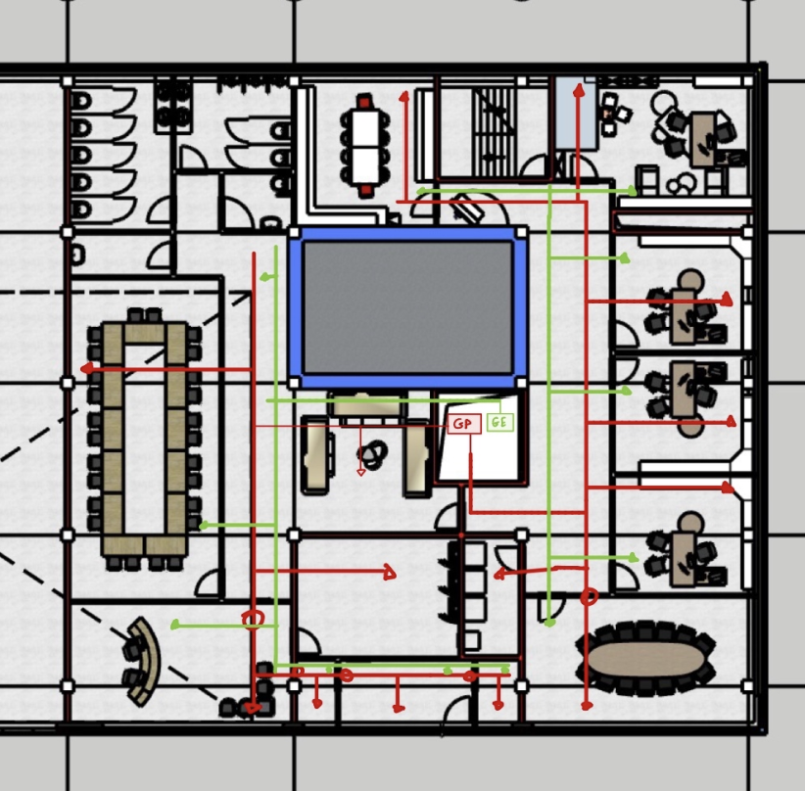
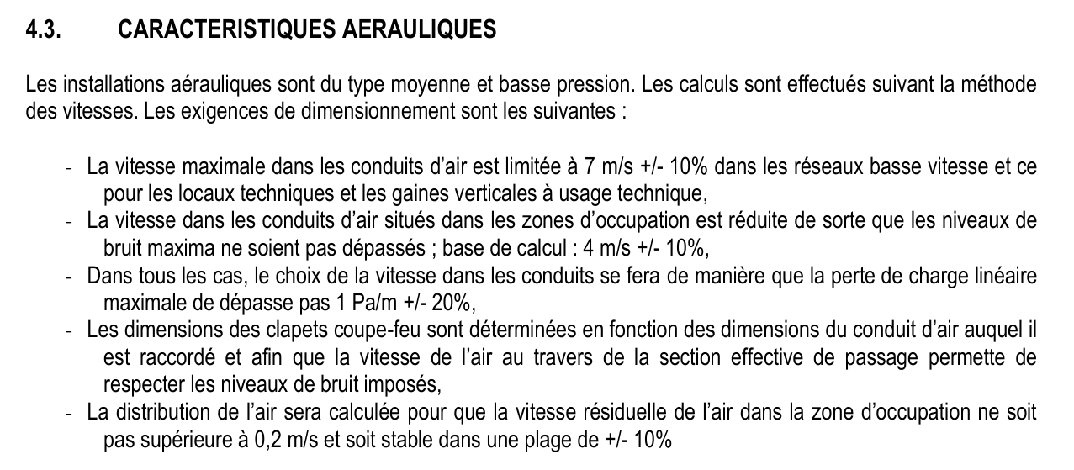
Local |  | Surface [m²] | Hauteur [m] | Volume [m³] | Faux plafond Utile [cm] | Qi m³/h été | Qi m³/h HIVER | D été | D norma été | L NORMA ÉTÉ ( rectangle)
1.COFFRE FORT |  | 30.36 | 3.6 | 109.30 | 0 | 550 | 550 | 0.22052364285 | DN250 | X
2.KITCHENETTE |  | 22.85 | 3.6 | 82.26 | 45 | 365 | 365 | 0.17964711432 | 0
3.ESCALIER |  | 12.41 | 3.6 | 44.68 | 0 | 0 | 0 | 0 | 0 | 0
4.Bureau 4 |  | 27.49 | 3.6 | 98.96 | 45 | 880 | 440 | 0.27894279573 | DN315
5.Bureau5 |  | 18.02 | 3.6 | 64.87 | 45 | 575 | 290 | 0.22547984916 | DN250
6.Bureau 6 |  | 18.13 | 3.6 | 65.27 | 45 | 580 | 290 | 0.22645807436 | DN250
7.Bureau 7 |  | 18.13 | 3.6 | 65.27 | 45 | 580 | 290 | 0.22645807436 | DN250
8.SDR |  | 33.30 | 3.6 | 119.88 | 0 | 965 | 535 | 0.292103977 | DN315 | X
9.Couloir droite |  | 45.80 | 3.6 | 164.88 | 45 | 1375 | 640 | 0.34867849466 | DN400
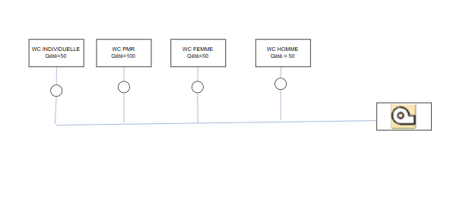
10.Approvisionnement |  | 7.24 | 3.6 | 26.06 | 45 | 54 | 54 | 0.069098829894 | DN80
11/12/13. Entrée |  | 18.21 | 3.6 | 65.55 | 0 | 545 | 545 | 0.2195189741 | DN250
14.Distrib |  | 21.21 | 3.6 | 76.36 | 45 | 160 | 295 | 0.11894160774 | DN125
15.Secretariat |  | 30.02 | 3.6 | 108.07 | 0 | 960 | 480 | 0.29134624816 | DN315 | X
16.SDR |  | 52.62 | 3.6 | 189.43 | 45 | 1580 | 840 | 0.37376820661 | DN400
17. Salle d'attente |  | 55.32 | 3.6 | 199.15 | 45 | 1770 | 885 | 0.39560379258 | DN400
18.WC individuelle |  | 4.73 | 3.6 | 17.03 | 85 | 50 | 50 | 0.066490380067 | DN80
19.WC PMR |  | 4.37 | 3.6 | 15.73 | 85 | 100 | 100 | 0.094031597258 | DN100
20.WC femme |  | 17.40 | 3.6 | 62.64 | 85 | 50 | 50 | 0.066490380067 | DN80
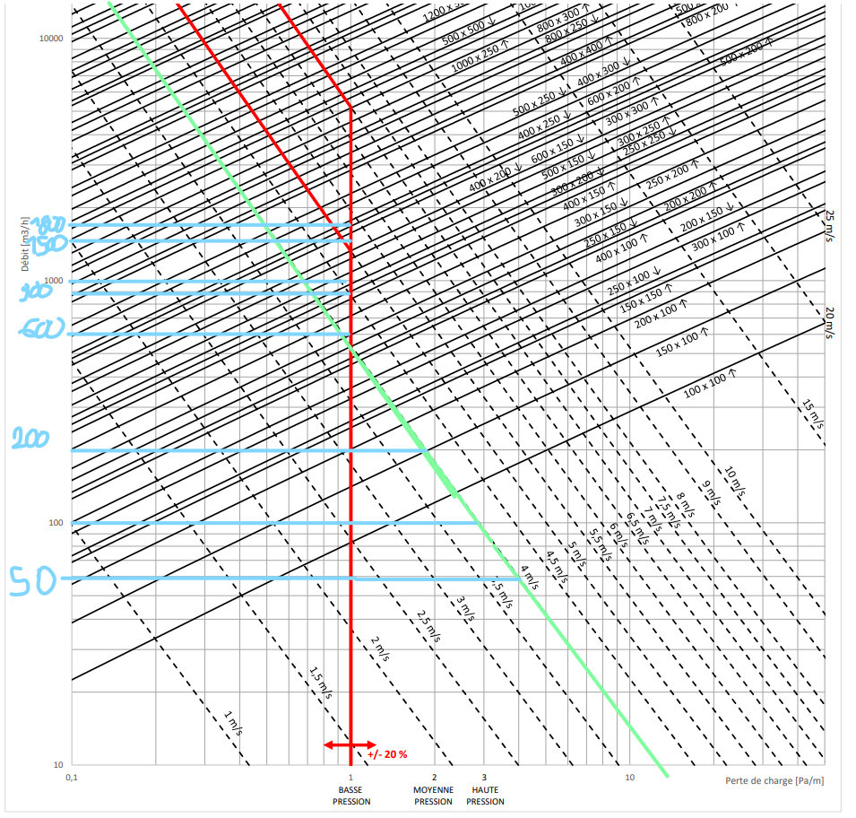
21.WC homme |  | 12.27 | 3.6 | 44.17 | 85 | 50 | 50 | 0.066490380067 | DN80
22.Trappe |  | 10.89 | 3.6 | 39.20 | 0 | 0 | 0 | 0 | 0 | 0
23.Trémis |  | 3.514 | 3.6 | 12.65 | 0 | 0 | 0 | 0 | 0 | 0
 |  | 464.28 |  | 1671.41 |  | 11189.00 | 6749.00 | FAIRE LES VRAI DIAMETRES ET DIMENSIONS DANS LA FEUILLE pdc
zone de d'occupation |  | 38.16 | 1.3 | 47.70

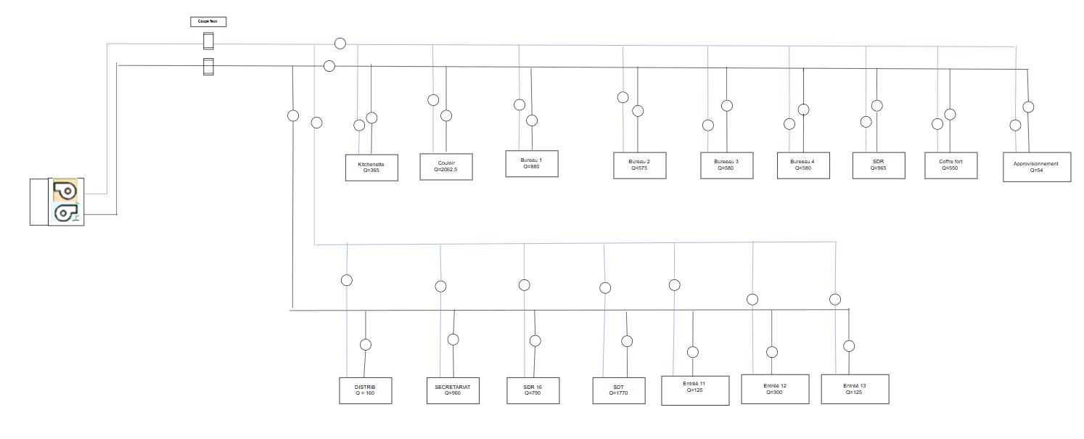
 | Qmax |  | D m |  | D normalisée avec Patm/m=1
LOCAL TECH | 11189.00 | VMAX=7 | 0.75188327747 | 1000x500
 |  |  |  |  | FAIRE RECTANGLE
 | pour les autres pieces | VMAX=4
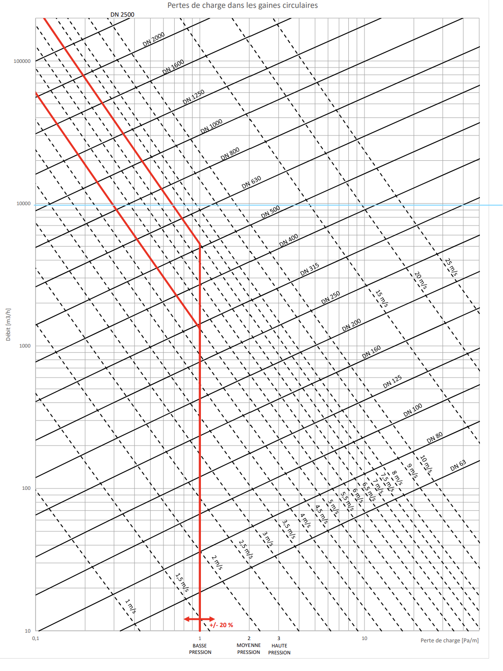

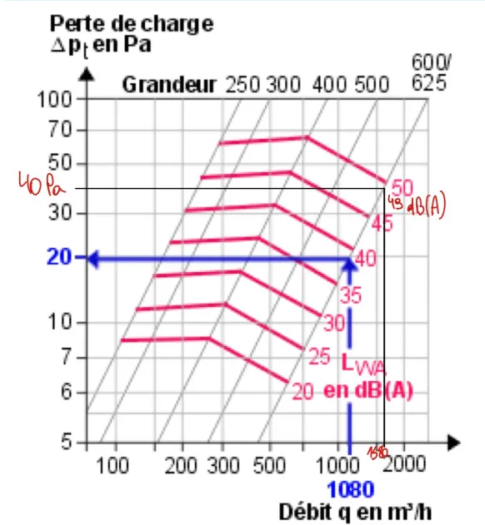
115

 |  |  |  |  |  | 0 | 0
 |  |  |  |  |  | 365.6 | 365.6
 |  |  |  |  |  | 0 | 0
 |  |  |  |  |  | 879.64444444 | 439.82222222
545
54
 |  |  |  |  |  | 576.62222222 | 288.31111111
 |  |  |  |  |  | 580.16 | 290.08
 |  |  |  |  |  | 580.16 | 290.08
 |  |  |  |  |  | 965.7 | 532.8
 |  |  |  |  |  | 1374 | 641.2

 |  |  |  |  |  | 546.225 | 254.905
 |  |  |  |  |  | 636.3 | 296.94
 |  |  |  |  |  | 960.64 | 480.32
 |  |  |  |  |  | 1578.6 | 841.92
 |  |  |  |  |  | 1770.24 | 885.12
 |  |  |  |  |  | 50 | 50
 |  |  |  |  |  | 100 | 100
 |  |  |  |  |  | 50 | 50
 |  |  |  |  |  | 50 | 50
 |  |  |  |  |  | 0 | 0
 |  |  |  |  |  | 0 | 0

 | Bouche de pulsion

 |  |  |  |  | grosse entree | 300
 |  |  |  |  | ptite entrée | 123.1125
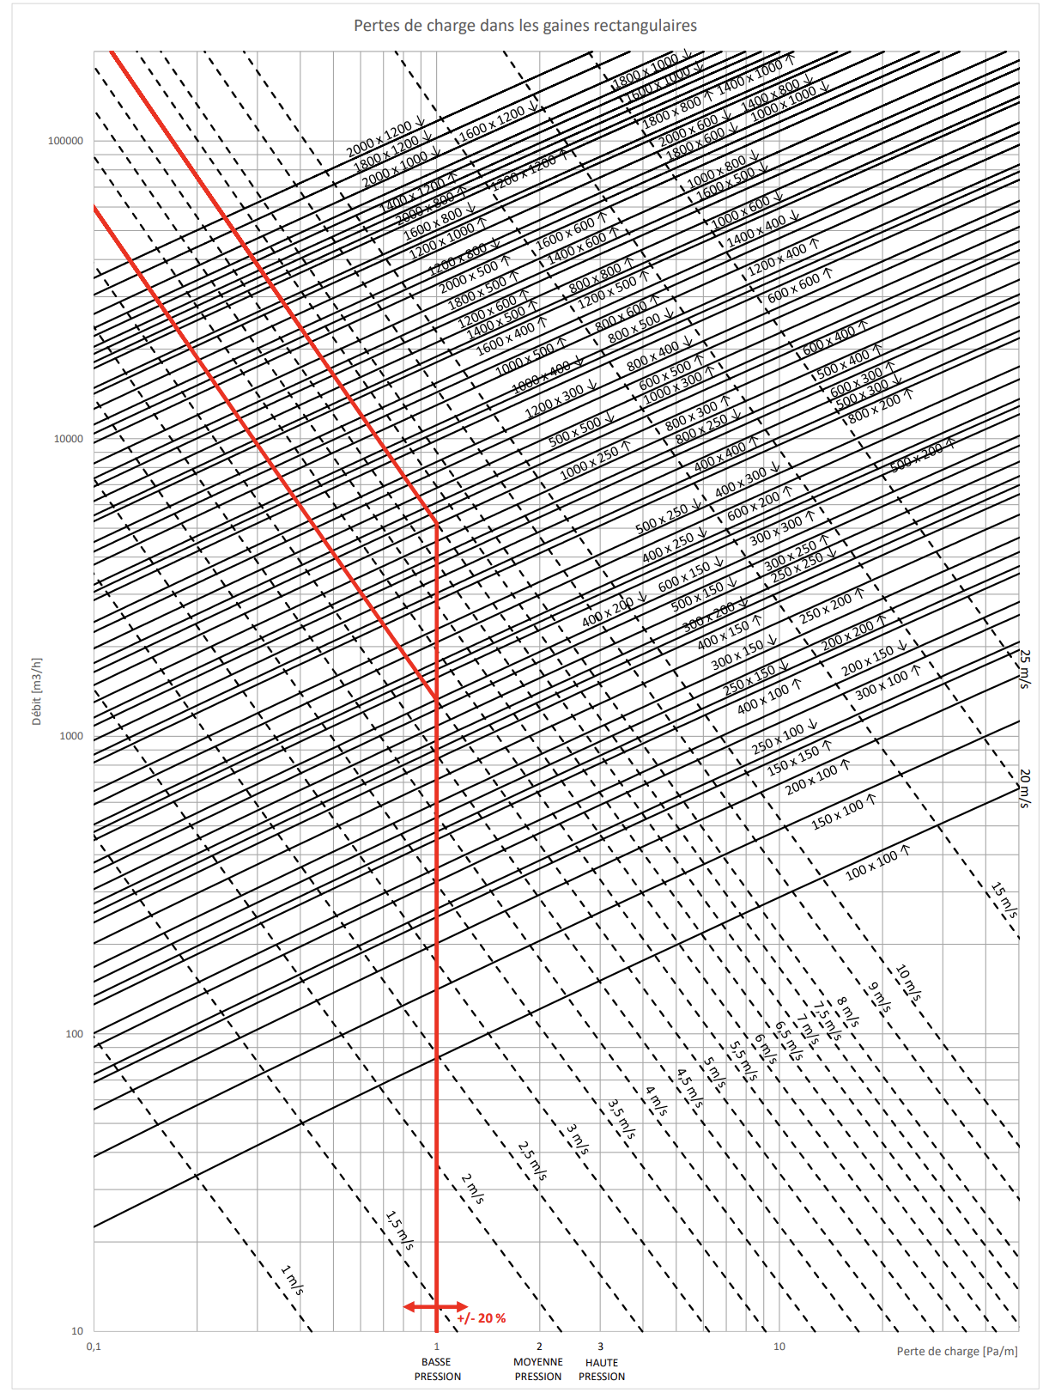

 |  |  |  |  |  |  |  |  |  |  | RECTANGLE LA HAUTEUR DEPASSE PAS 3X LA LARGEUR SINON BRUIT DE SIFFLET
 |  |  |  |  |  |  |  |  |  |  | en gainage en metre carre et c'est la surface totale de la gainee et pas juste la surface de passage -> (H+L)*2*L pour surface de gaine
 |  |  |  |  |  |  |  |  |  |  | POUR circulaire on parle de metre nair ou lineair pas en m²

Bouche GP-GE
GP |  |  |  |  |  |  |  |  |  | VL doit etre plus petit que 0,4 |  |  | ∆TL doit etre plus petit que -1 degre

 |  |  |  |  | LWNR=35 max |  | ∆Tz | -6 |  | VH doit etre plus petit que 0,2
 | H1=3,6 - 1,8 - faux plafond |  |  |  | LWNR=LWNC+1
 |  |  |  |  |  | X=L - H1 | on a pas de A mais = à B
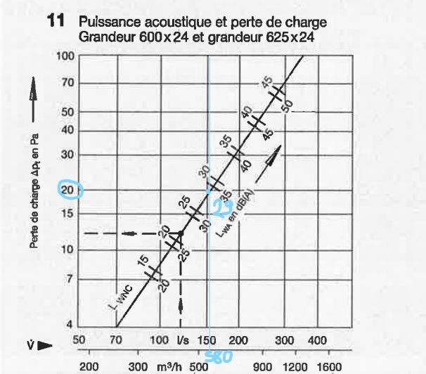
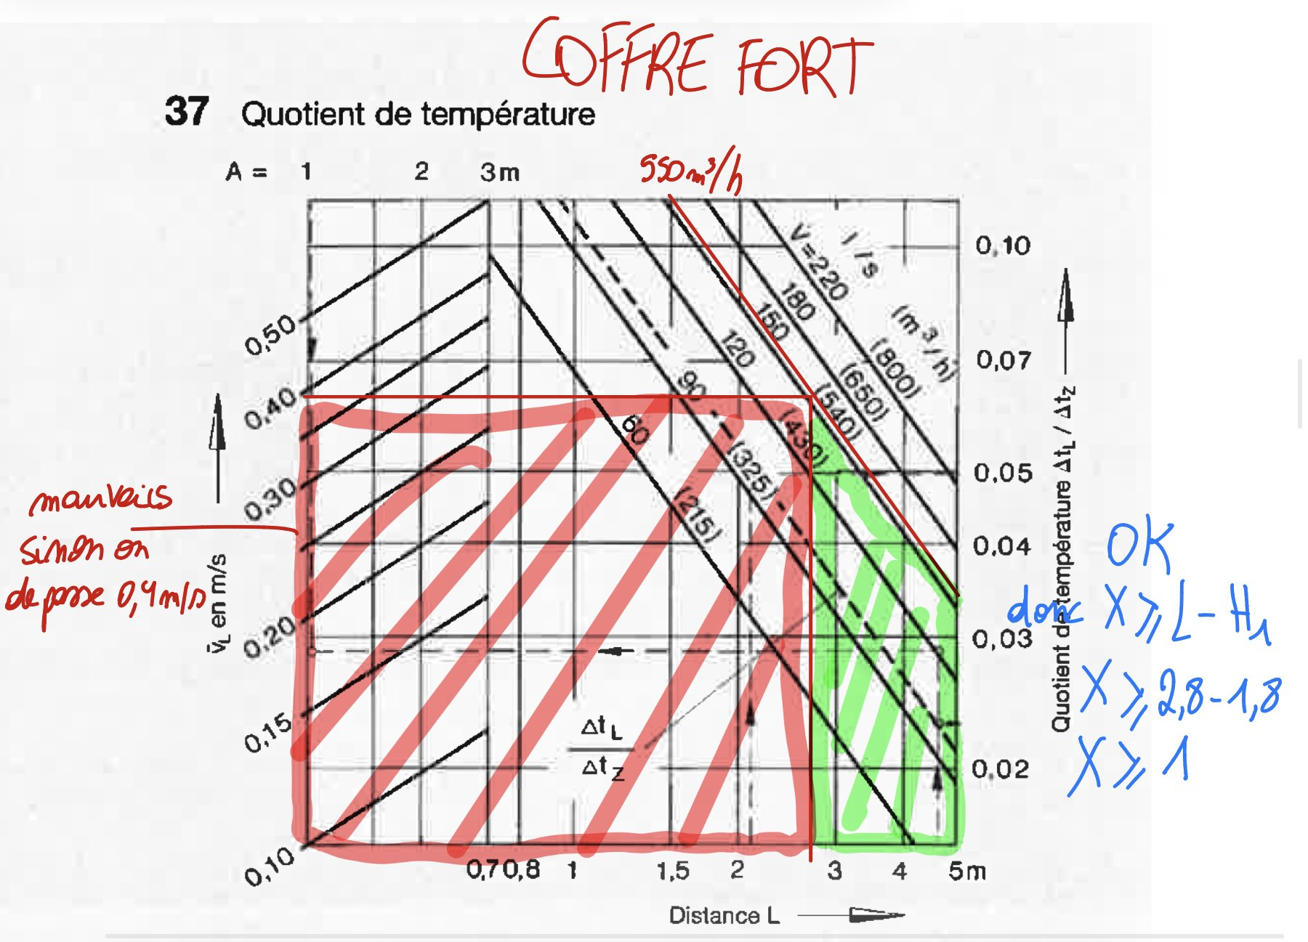
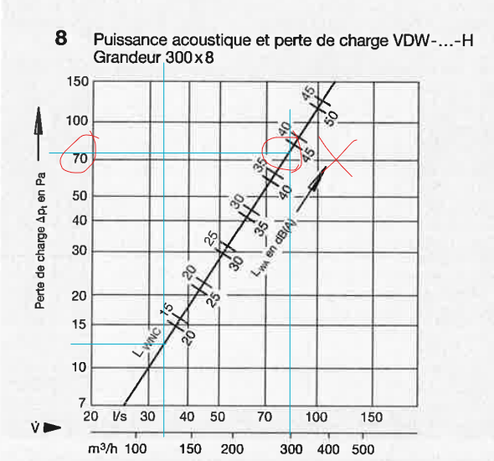
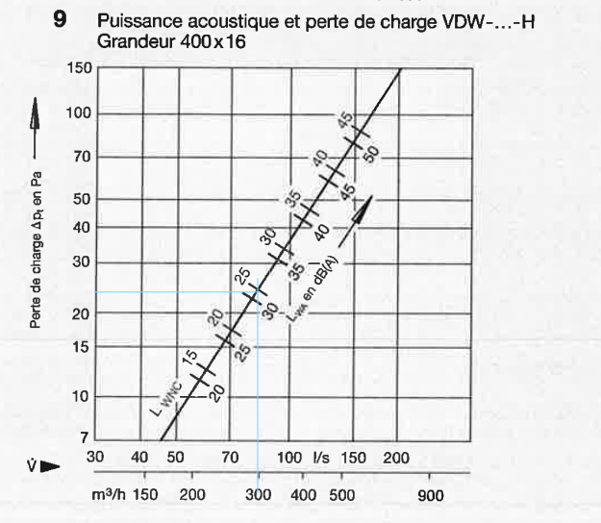
Local | Qi m³/h été | H1 | Nom de la bouche | Perte de charge | LWNC [dB (A)] | X [m] | A [m] | B [m] | ∆Tl/∆Tz | VL [m/s] | VH [m/s] | ∆TL [°C]
1.COFFRE FORT | 550 | 1.80 | VDW-Q-600x24-H | 21.00 | 0 | 1.2 | / | / | 0.058 | 0.35 | / | -0.348
2.KITCHENETTE | 365 | 1.25 | VDW-Q-500x24-H | 20.00 | 26 | 1.25 | / | / | 0.047 | 0.34 | / | -0.282
3.ESCALIER | 0 | / | / | / | / | / | / | / | / | / | / | /
4.Bureau 4 | 880 | 1.25 | VDW-Q- 825x72-H | 12.50 | 21 | 2.75 | / | / | 0.048 | 0.34 | / | -0.288
5.Bureau5 | 575 | 1.25 | VDW-Q-600x24-H | 19.00 | 28 | 1.75 | / | / | 0.058 | 0.36 | / | -0.348
6.Bureau 6 | 580 | 1.25 | VDW-Q-600x24-H | 20.00 | 29 | 1.75 | / | / | 0.058 | 0.36 | / | -0.348
7.Bureau 7 | 580 | 1.25 | VDW-Q-600x24-H | 20.00 | 29 | 1.75 | / | / | 0.058 | 0.36 | / | -0.348
8.SDR | 965 | 1.80 | VDW-Q- 825x72-H | 16.00 | 25 | 2.7 | / | / | 0.046 | 0.34 | / | -0.276
9.Couloir droite | 1375 | 1.25 | 2x VDW-Q- 625x54-H | 38.00 | 29 | 1.25 | / | 3 | 0.15 | 0.25 | 0.16 | -0.9
10.Approvisionnement | 54 | 1.25 | VDW-Q- 300x8-H | 6.00 |  | 1.25 | / | / | 0.02 | 0.14 | / | -0.12
11. Entrée droite | 125 | 1.80 | VDW-Q-300x8-H | 12.50 | 13 | 0.2 | / | / | 0.035 | 0.25 | / | -0.21
12. Entrée princ | 300 | 1.80 | VDW-Q-400x16-H | 22.50 | 25 | 0.7 | / | / | 0.037 | 0.34 | / | -0.222
13. Entrée gauche | 125 | 1.80 | VDW-Q-300x8-H | 12.50 | 13 | 0.2 | / | / | 0.035 | 0.25 | / | -0.21
14.Distrib | 160 | 1.25 | VDW-Q- 300x8-H | 21.00 | 19 | 0.75 | / | / | 0.044 | 0.31 | / | -0.264
15.Secretariat | 960 | 1.80 | VDW-Q- 825x72-H | 12.50 | 13 | 2 | / | / | 0.05 | 0.38 | / | -0.3 | pas besoin de respecter X et B dans les couloirs ou salle d'attente
16.SDR | 1580 | 1.25 | 2x VDW-Q- 625x54-H | 48.00 | 33 | 1.75 | / | 4 | 0.125 | 0.3 | 0.15 | -0.75
17. Salle d'attente | 1770 | 1.25 | 2x VDW-Q- 625x54-H | 64.00 | 34 | 1.75 | / | 4 | 0.16 | 0.25 | 0.16 | -0.96
18.WC individuelle | 50 | 0.95 | / | / | / | / | / | / | / | / | / | /
19.WC PMR | 100 | 0.95 | / | / | / | / | / | / | / | / | / | /
20.WC femme | 50 | 0.95 | / | / | / | / | / | / | / | / | / | /
21.WC homme | 50 | 0.95 | / | / | / | / | / | / | / | / | / | /
22.Trappe | 0 | / | / | / | / | / | / | / | / | / | / | /
23.Trémis | 0 | / | / | / | / | / | / | / | / | / | / | /
 |  |  |  | 365.50
ENTREE | DANS LES PTITES PIECES JE METS DES PETITES BOUCHE MAIS DANS L4ENTRREE PRINCIPALE JE METS DES GROISSES BOUCHES CAR TROP DE PERTE DE CHARGE A 300M3/H DONC J4AI PRIS LA TAILLE SUIVANTE DE BOUCHE
 | JE METS DES PETITES BOUCHES DANS LES PTITES PIECES POUR BLOQUER LE FROID/ CHAUD DES FENETRES

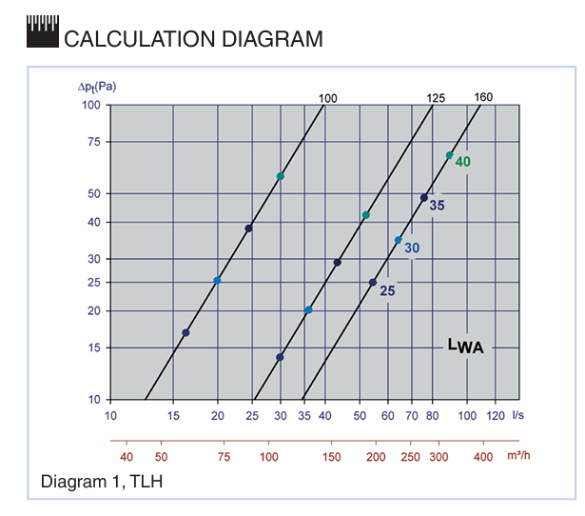
GE |  |  |  |  |  |  |  |  | GE SANITAIRE

Local | Qi m³/h été | H1 | Nom de la bouche | Perte de charge | LWNC [dB (A)] |  |  |  | Local |  | Qi m³/h été | H1 | Nom de la bouche | Perte de charge | LWNC [dB (A)]
1.COFFRE FORT | 550 | 1.80 | VDW-Q-600x24-H | 7.00 | 15 |  |  |  | 18.WC individuelle |  | 50 | 0.95 | TLH-100 | 12.50 | 10.00
2.KITCHENETTE | 365 | 1.25 | VDW-Q-500x24-H | 6.50 | <25 |  |  |  | 19.WC PMR |  | 100 | 0.95 | TLH-125 | 12.50 | 16.00
3.ESCALIER | 0 | / | / | / | / |  |  |  | 20.WC femme |  | 50 | 0.95 | TLH-100 | 12.50 | 10.00
4.Bureau 4 | 880 | 1.25 | VDW-Q- 825x72-H | 4.25 | <25 |  |  |  | 21.WC homme |  | 50 | 0.95 | TLH-100 | 12.50 | 10.00
5.Bureau5 | 575 | 1.25 | VDW-Q-600x24-H | 7.75 | 16
6.Bureau 6 | 580 | 1.25 | VDW-Q-600x24-H | 7.80 | 16 |  |  |  | https://www.trox.be/bouches-circulaires/tlh-e1a320b39a2de552
7.Bureau 7 | 580 | 1.25 | VDW-Q-600x24-H | 7.80 | 16
8.SDR | 965 | 1.80 | VDW-Q- 825x72-H | 5.50 | <20
9.Couloir droite | 1375 | 1.25 | 2x VDW-Q- 625x54-H | 25.00 | 24
10.Approvisionnement | 54 | 1.25 | VDW-Q- 300x8-H | 7.00 | <15
11. Entrée | 125 | 1.80 | VDW-Q-300x8-H | 10.00 | <15
12. Entrée princ | 300 | 1.80 | VDW-Q-400x16-H | 9.00 | <15
13. Entrée | 125 | 1.80 | VDW-Q-300x8-H | 10.00 | <15
14.Distrib | 160 | 1.25 | VDW-Q- 300x8-H | 12.50 | <15
15.Secretariat | 960 | 1.80 | VDW-Q- 825x72-H | 5.00 | <20
16.SDR | 1580 | 1.25 | 2x VDW-Q- 625x54-H | 12.00 | <20
17. Salle d'attente | 1770 | 1.25 | 2x VDW-Q- 625x54-H | 14.00 | <20
22.Trappe | 0 | / | / | / | /
23.Trémis | 0 | / | / | / | /

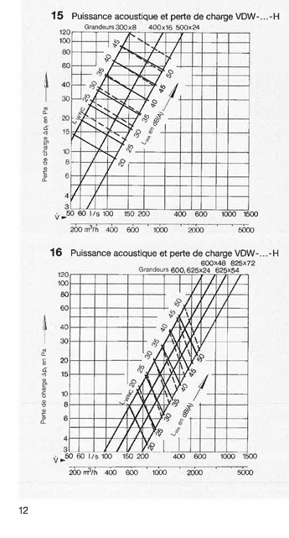
 |  |  |  | pas besosin de respecter X faut juste faire une selection rapide et pour sanitaire aller sur trox pour des bouches rondes

PDC répartie-Dimension gaine
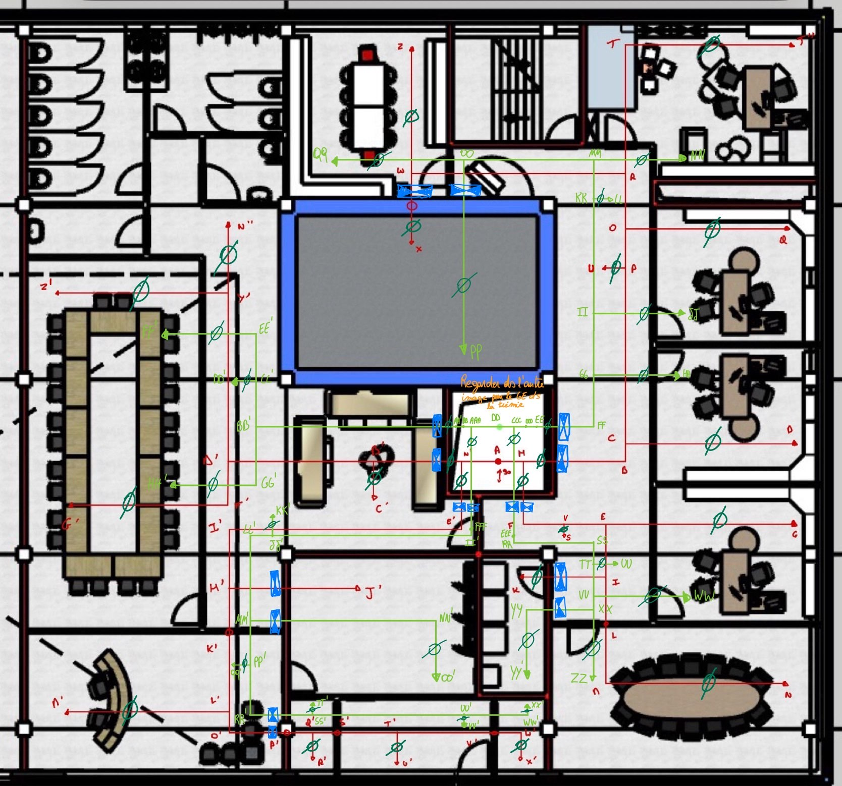

 |  | faux plafond est egale a 45 cm donc l doit etre egale a 22,5 max ou du moins prcq ya GP et GE qui peuvent se croiser donc ca fera 22,5*2

 | Vitesse [m/s]
 | Local tech. | 7
 | Local occup. | 4

Charges réparties | GP

 | Tronçon | Pièce | L tronçon [m] | Débit [m3/h] | Section [mm2] | Cercle/rectangle | D [mm] | Pertes de charge [Pa/m] | Pertes réparties [Pa] | Dimension normalisée [mm] | Section réel [mm2] | Vitesse réel [m/s]
 | W-X | 1.COFFRE FORT | 2.4 | 550.0 | 38194.4 | cercle | 220.5 | 0.5 | 1.3 | DN250 | 49087.4 | 3.1
 | W-Z | 2.KITCHENETTE | 3.0 | 365.0 | 25347.2 | rectangle |  | 1.0 | 3.0 | 150x200 | 30000.0 | 3.4
 | R-T | 4.Bureau 4 | 1.5 | 880.0 | 61111.1 | rectangle |  | 0.5 | 0.7 | 200x400 | 80000.0 | 3.1
 | T-T'' | 4.Bureau 4 | 4.0 | 880.0 | 61111.1 | rectangle |  | 0.5 | 1.9 | 200x400 | 80000.0 | 3.1
 | O-Q | 5.Bureau5 | 4.4 | 575.0 | 39930.6 | rectangle |  | 0.4 | 2.0 | 200x300 | 60000.0 | 2.7
 | C-D | 6.Bureau 6 | 4.4 | 580.0 | 40277.8 | rectangle |  | 0.4 | 2.0 | 200x300 | 60000.0 | 2.7
 | E-G | 7.Bureau 7 | 4.4 | 580.0 | 40277.8 | rectangle |  | 0.4 | 2.0 | 200x300 | 60000.0 | 2.7
 | M-N | 8.SDR | 3.5 | 965.0 | 67013.9 | cercle | 292.1 | 0.5 | 1.7 | DN315 | 77931.1 | 3.4
 | L-M | 8.SDR | 1.5 | 965.0 | 67013.9 | cercle | 292.1 | 0.5 | 0.7 | DN315 | 77931.1 | 3.4
 | R-W | 9.Couloir droite | 5.8 | 915.0 | 63541.7 | rectangle |  | 0.3 | 1.4 | 200x600 | 120000.0 | 2.1
 | P-O | 9.Couloir droite | 1.4 | 2370.0 | 164583.3 | rectangle |  | 0.4 | 0.6 | 300x600 | 180000.0 | 3.7
 | P-U | 9.Couloir droite | 0.2 | 687.5 | 47743.1 | rectangle |  | 0.9 | 0.2 | 200x250 | 50000.0 | 3.8
 | R-O | 9.Couloir droite | 1.4 | 1795.0 | 124652.8 | rectangle |  | 0.5 | 0.7 | 250x500 | 125000.0 | 4.0
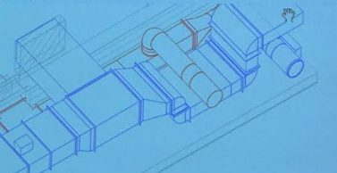
 | P-C | 9.Couloir droite | 5.6 | 3057.5 | 212326.4 | rectangle |  | 0.4 | 2.0 | 300x800 | 240000.0 | 3.5
 | C-B | 9.Couloir droite | 0.8 | 3637.5 | 252604.2 | rectangle |  | 0.3 | 0.2 | 300x1000 | 300000.0 | 3.4
 | H-B | 9.Couloir droite | 2.3 | 3637.5 | 252604.2 | rectangle |  | 0.3 | 0.7 | 300x1000 | 300000.0 | 3.4
 | H-F | 9.Couloir droite | 2.3 | 2286.5 | 158784.7 | rectangle |  | 0.3 | 0.6 | 200x800 | 160000.0 | 4.0
 | F-V | 9.Couloir droite | 1.5 | 2286.5 | 158784.7 | rectangle |  | 0.3 | 0.4 | 200x800 | 160000.0 | 4.0
 | S-V | 9.Couloir droite | 0.2 | 687.5 | 47743.1 | rectangle |  | 0.9 | 0.2 | 200x250 | 50000.0 | 3.8
 | V-E | 9.Couloir droite | 1.5 | 1599.0 | 111041.7 | rectangle |  | 0.3 | 0.4 | 200x800 | 160000.0 | 2.8
 | E-I | 9.Couloir droite | 0.9 | 1019.0 | 70763.9 | rectangle |  | 0.4 | 0.3 | 200x600 | 120000.0 | 2.4
 | I-L | 9.Couloir droite | 1.0 | 965.0 | 67013.9 | rectangle |  | 0.6 | 0.5 | 200x400 | 80000.0 | 3.4
 | I-K | 10.Approvisionnement | 2.7 | 54.0 | 3750.0 | rectangle |  | 0.1 | 0.4 | 100x200 | 20000.0 | 0.8
 | W'-X' | 11. Entrée droite | 0.9 | 125.0 | 8680.6 | cercle | 105.1 | 0.9 | 0.8 | DN125 | 12271.8 | 2.8
 | V'-W' | 11. Entrée droite | 0.2 | 125.0 | 8680.6 | cercle | 105.1 | 0.9 | 0.2 | DN125 | 12271.8 | 2.8
 | T'-U' | 12. Entrée principale | 0.2 | 300.0 | 20833.3 | cercle | 162.9 | 0.5 | 0.1 | DN200 | 31415.9 | 2.7
 | T'-V' | 12. Entrée principale | 3.7 | 125.0 | 8680.6 | cercle | 105.1 | 0.9 | 3.3 | DN125 | 12271.8 | 2.8
 | S'-T' | 12. Entrée principale | 0.7 | 425.0 | 29513.9 | cercle | 193.9 | 1.0 | 0.7 | DN200 | 31415.9 | 3.8
 | Q'-R' | 13. Entrée gauche | 0.9 | 125.0 | 8680.6 | cercle | 105.1 | 0.9 | 0.8 | DN125 | 12271.8 | 2.8
 | P'-Q' | 13. Entrée gauche | 0.2 | 550.0 | 38194.4 | cercle | 220.5 | 0.6 | 0.1 | DN250 | 49087.4 | 3.1
 | Q'-S' | 13. Entrée gauche | 1.1 | 425.0 | 29513.9 | cercle | 193.9 | 1.0 | 1.1 | DN200 | 31415.9 | 3.8
 | H'-J' | 14.Distrib | 2.0 | 160.0 | 11111.1 | rectangle |  | 0.6 | 1.2 | 100x200 | 20000.0 | 2.2
 | K'-L' | 15. Sécretariat | 2.0 | 1510.0 | 104861.1 | cercle | 365.4 | 0.3 | 0.6 | DN400 | 125663.7 | 3.3
 | L'-M' | 15. Sécretariat | 2.7 | 960.0 | 66666.7 | cercle | 291.3 | 0.5 | 1.3 | DN315 | 77931.1 | 3.4
 | L'-O' | 15. Sécretariat | 1.0 | 550.0 | 38194.4 | cercle | 220.5 | 0.6 | 0.5 | DN250 | 49087.4 | 3.1
 | O'-P' | 15. Sécretariat | 1.2 | 550.0 | 38194.4 | cercle | 220.5 | 0.6 | 0.7 | DN250 | 49087.4 | 3.1
 | F'-G' | 16.SDR | 4.4 | 790.0 | 54861.1 | rectangle |  | 0.7 | 3.0 | 250x250 | 62500.0 | 3.5
 | Y'-Z' | 16.SDR | 4.4 | 790.0 | 54861.1 | rectangle |  | 0.7 | 3.0 | 250x250 | 62500.0 | 3.5
 | N'-B' | 17. Salle d'attente | 4.0 | 3350.0 | 232638.9 | rectangle |  | 0.3 | 1.1 | 300x1000 | 300000.0 | 3.1
 | B'-C' | 17. Salle d'attente | 0.5 | 885.0 | 61458.3 | rectangle |  | 0.5 | 0.2 | 250x300 | 90000.0 | 2.7
 | D'-B' | 17. Salle d'attente | 4.1 | 2465.0 | 171180.6 | rectangle |  | 0.4 | 1.5 | 250x800 | 200000.0 | 3.4
 | D'-Y' | 17. Salle d'attente | 2.7 | 1675.0 | 116319.4 | rectangle |  | 0.5 | 1.3 | 250x500 | 125000.0 | 3.7
 | Y'-N'' | 17. Salle d'attente | 4.1 | 885.0 | 61458.3 | rectangle |  | 0.6 | 2.3 | 250x300 | 75000.0 | 3.3
 | D'-F' | 17. Salle d'attente | 1.3 | 790.0 | 54861.1 | rectangle |  | 0.7 | 0.9 | 250x250 | 62500.0 | 3.5
 | N'-E' | 17. Salle d'attente | 1.4 | 1670.0 | 115972.2 | rectangle |  | 0.5 | 0.7 | 300x400 | 120000.0 | 3.9
 | E'-I' | 17. Salle d'attente | 5.9 | 1670.0 | 115972.2 | rectangle |  | 0.5 | 2.8 | 300x400 | 120000.0 | 3.9
 | I'-H' | 17. Salle d'attente | 1.5 | 1670.0 | 115972.2 | rectangle |  | 0.5 | 0.7 | 300x400 | 120000.0 | 3.9
 | H'-K' | 17. Salle d'attente | 1.4 | 1510.0 | 104861.1 | rectangle |  | 0.4 | 0.6 | 300x400 | 120000.0 | 3.5
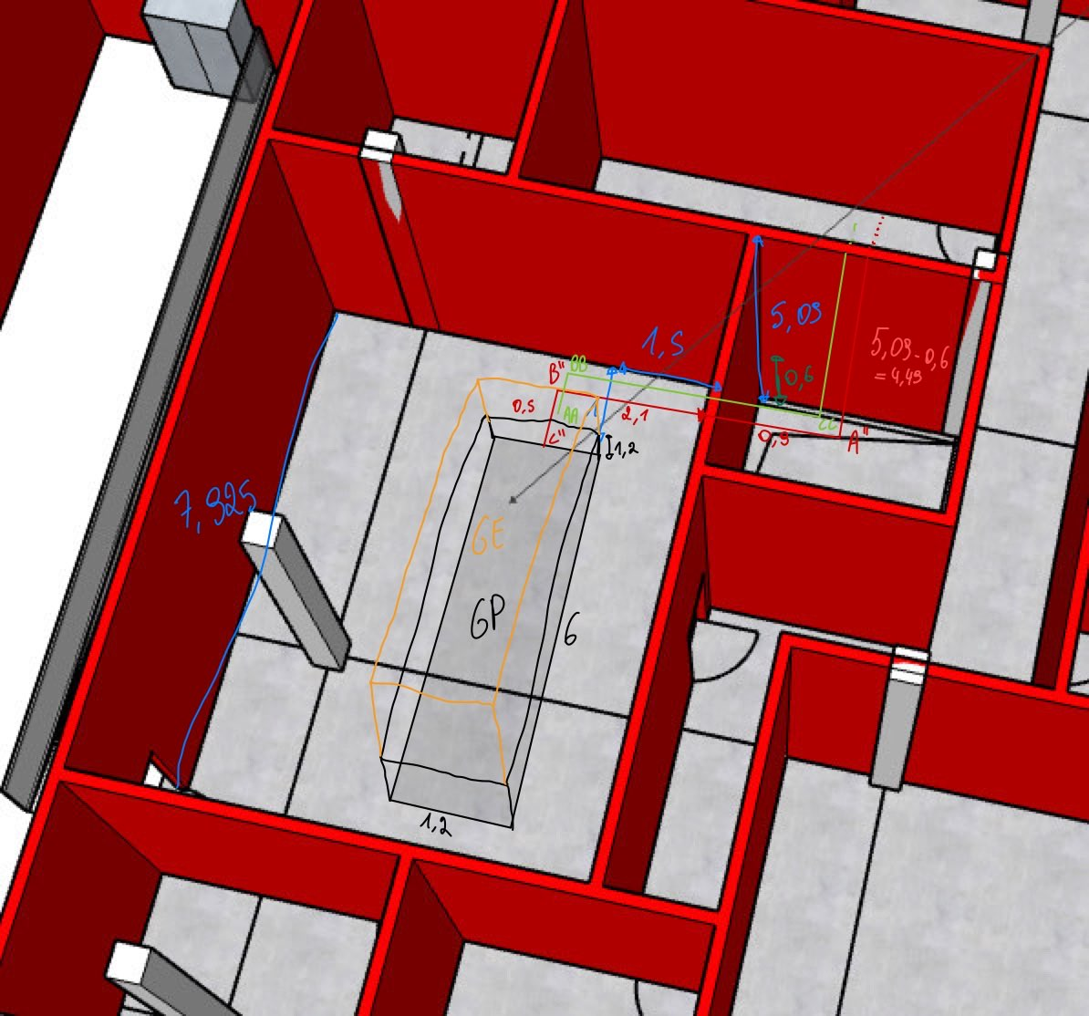
 | A-N' | 23.Trémis | 0.7 | 5020.0 | 199206.3 | rectangle |  | 1.0 | 0.7 | 300x800 | 240000.0 | 5.8
 | A-H | 23.Trémis | 0.7 | 5924.0 | 235079.4 | rectangle |  | 0.9 | 0.7 | 500x500 | 250000.0 | 6.6
 | A-A'' | 23.Trémis | 7.5 | 10944.0 | 434285.7 | rectangle |  | 0.6 | 4.7 | 600x800 | 480000.0 | 6.3
 | A''-B'' | 23.Trémis-LT HVAC | 3.0 | 10944.0 | 434285.7 | rectangle |  | 0.6 | 1.9 | 600x800 | 480000.0 | 6.3
 | B''-C'' | 23.Trémis-LT HHVAC | 0.5 | 10944.0 | 434285.7 | rectangle |  | 0.6 | 0.3 | 600x800 | 480000.0 | 6.3
 |  |  |  |  |  |  |  |  | 61.7

 | GE

 | Tronçon | Pièce | Longueur [m] | Débits | Cercle/rectangle | Section [mm2] | D [mm] | Pertes de charge [Pa/m] | Pertes réparties [Pa] | Dimension normalisée [mm] | Section réel [mm2] | Vitesse réel [m/s]
 | OO-PP | 1.COFFRE FORT | 5.50 | 550 | cercle | 38194.444444 | 220.52364285 | 0.5 | 2.970 | DN250 | 49087.4 | 3.1
 | OO-QQ | 2.KITCHENETTE | 4.08 | 365 | rectangle | 25347.222222 |  | 1.0 | 4.075 | 150x200 | 30000.0 | 3.4 |  |  | 29.721
 | MM-NN | 4.Bureau 4 | 2.75 | 880 | rectangle | 61111.111111 |  | 0.5 | 1.320 | 200x400 | 80000.0 | 3.1 |  | 0
 | II-JJ | 5.Bureau5 | 2.75 | 575 | rectangle | 39930.555556 |  | 0.4 | 1.210 | 200x400 | 80000.0 | 2.0
 | GG-HH | 6.Bureau 6 | 2.75 | 580 | rectangle | 40277.777778 |  | 0.4 | 1.210 | 200x300 | 60000.0 | 2.7
 | VV-WW | 7.Bureau 7 | 2.75 | 580 | rectangle | 40277.777778 |  | 0.4 | 1.210 | 200x300 | 60000.0 | 2.7
 | XX-ZZ | 8.SDR | 2.00 | 965 | rectangle | 67013.888889 | 292.103977 | 0.5 | 0.960 | DN315 | 77931.1 | 3.4
 | EE-FF | 9.Couloir droite | 1.40 | 3637.5 | rectangle | 252604.16667 |  | 0.3 | 0.392 | 300x1000 | 300000.0 | 3.4
 | FF-GG | 9.Couloir droite | 1.27 | 3637.5 | rectangle | 252604.16667 |  | 0.3 | 0.356 | 300x1000 | 300000.0 | 3.4
 | GG-II | 9.Couloir droite | 1.10 | 3057.5 | rectangle | 212326.38889 |  | 0.4 | 0.385 | 300x800 | 240000.0 | 3.5
 | II-KK | 9.Couloir droite | 3.40 | 2482.5 | rectangle | 172395.83333 |  | 0.38 | 1.292 | 250x800 | 200000.0 | 3.4
 | KK-LL | 9.Couloir droite | 0.50 | 687.5 | rectangle | 47743.055556 |  | 0.9 | 0.450 | 200x250 | 50000.0 | 3.8
 | KK-MM | 9.Couloir droite | 1.38 | 1795 | rectangle | 124652.77778 |  | 0.5 | 0.690 | 250x500 | 125000.0 | 4.0
 | MM-OO | 9.Couloir droite | 3.20 | 915 | rectangle | 63541.666667 |  | 0.3 | 0.800 | 200x600 | 120000.0 | 2.1
 | CCC-EEE | 9.Couloir droite | 3.93 | 2286.5 | rectangle | 158784.72222 |  | 0.7 | 2.747 | 300x1000 | 300000.0 | 2.1
 | EEE-RR | 9.Couloir droite | 0.50 | 2286.5 | rectangle | 158784.72222 |  | 0.7 | 0.350 | 300x1000 | 300000.0 | 2.1
 | RR-SS | 9.Couloir droite | 2.70 | 2286.5 | rectangle | 158784.72222 |  | 0.7 | 1.890 | 300x1000 | 300000.0 | 2.1
 | SS-TT | 9.Couloir droite | 0.30 | 2286.5 | rectangle | 158784.72222 |  | 0.7 | 0.210 | 300x1000 | 300000.0 | 2.1
 | TT-UU | 9.Couloir droite | 0.50 | 687.5 | rectangle | 47743.055556 |  | 0.9 | 0.450 | 200x250 | 50000.0 | 3.8
 | TT-VV | 9.Couloir droite | 0.50 | 1599 | rectangle | 111041.66667 |  | 0.3 | 0.150 | 200x800 | 160000.0 | 2.8
 | VV-XX | 9.Couloir droite | 0.20 | 1019 | rectangle | 70763.888889 |  | 0.4 | 0.072 | 200x600 | 120000.0 | 2.4
 | XX-YY | 10.Approvisionnement | 1.98 | 54 | rectangle | 3750 |  | 0.1 | 0.277 | 100x200 | 20000.0 | 0.8
 | YY-YY' | 10.Approvisionnement | 2.00 | 54.0 | rectangle | 3750 |  | 0.1 | 0.280 | 100x200 | 20000.0 | 0.8
 | XX'-WW' | 11. Entrée droite | 0.20 | 125.0 | cercle | 8680.5555556 | 105.13052175 | 0.9 | 0.180 | DN125 | 12271.8 | 2.8
 | UU'-WW' | 11. Entrée droite | 1.93 | 125.0 | cercle | 8680.5555556 | 105.13052175 | 0.9 | 1.733 | DN125 | 12271.8 | 2.8
 | UU'-VV' | 12. Entrée principale | 0.30 | 300.0 | cercle | 20833.333333 | 162.86750397 | 0.5 | 0.162 | DN200 | 31415.9 | 2.7
 | SS'-UU' | 12. Entrée principale | 3.90 | 425.0 | cercle | 29513.888889 | 193.85110382 | 1.0 | 3.900 | DN200 | 31415.9 | 3.8
 | SS'-TT' | 13. Entrée gauche | 0.20 | 125.0 | cercle | 8680.5555556 | 105.13052175 | 0.9 | 0.180 | DN125 | 12271.8 | 2.8
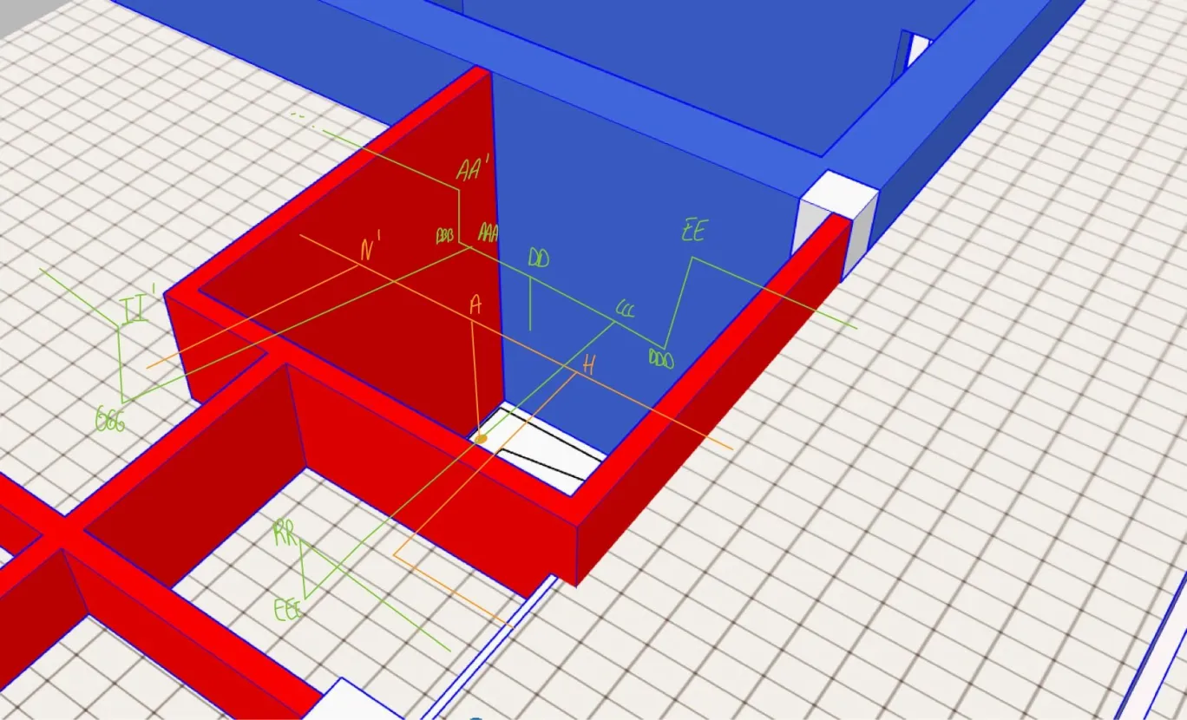
 | RR'-SS' | 13. Entrée gauche | 1.85 | 550.0 | cercle | 38194.444444 | 220.52364285 | 0.6 | 1.018 | DN250 | 49087.4 | 3.1
 | NN'-OO' | 14.Distrib | 1.80 | 160.0 | rectangle | 11111.111111 |  | 0.6 | 1.080 | 100x200 | 20000.0 | 2.2
 | MM'-NN' | 14.Distrib | 5.00 | 160.0 | rectangle | 11111.111111 |  | 0.6 | 3.000 | 100x200 | 20000.0 | 2.2
 | PP'-RR' | 15. Sécretariat | 1.30 | 550.0 | cercle | 38194.444444 | 220.52364285 | 0.6 | 0.715 | DN250 | 49087.4 | 3.1
 | PP'-QQ' | 15. Sécretariat | 0.30 | 960.0 | cercle | 66666.666667 | 291.34624816 | 0.5 | 0.144 | DN315 | 77931.1 | 3.4
 | MM'-PP' | 15. Sécretariat | 1.35 | 1510.0 | cercle | 104861.11111 | 365.39473638 | 0.3 | 0.419 | DN400 | 125663.7 | 3.3
 | GG'-HH' | 16.SDR | 2.35 | 790.0 | rectangle | 54861.111111 |  | 0.8 | 1.880 | 200x300 | 60000.0 | 3.7
 | EE'-FF' | 16.SDR | 2.35 | 790.0 | rectangle | 54861.111111 |  | 0.8 | 1.880 | 200x300 | 60000.0 | 3.7
 | AA'-BB' | 17. Salle d'attente | 7.50 | 2465 | rectangle | 171180.55556 |  | 0.4 | 2.850 | 250x800 | 200000.0 | 3.4 | A est au max de la hauteur de la tremie donc je met DD plus bas pr pas avoir d'encombrement
 | BB'-GG' | 17. Salle d'attente | 3.00 | 790.0 | rectangle | 54861.111111 |  | 0.8 | 2.400 | 200x300 | 60000.0 | 3.7
 | BB'-CC' | 17. Salle d'attente | 0.50 | 1675 | rectangle | 116319.44444 |  | 0.5 | 0.240 | 250x500 | 125000.0 | 3.7
 | CC'-DD' | 17. Salle d'attente | 0.30 | 885.0 | rectangle | 61458.333333 |  | 0.5 | 0.156 | 250x300 | 90000.0 | 2.7
 | CC'-EE' | 17. Salle d'attente | 0.50 | 790.0 | rectangle | 54861.111111 |  | 0.8 | 0.400 | 200x300 | 60000.0 | 3.7
 | AAA-GGG | 17. Salle d'attente | 3.30 | 2555 | rectangle | 177430.55556 |  | 0.4 | 1.320 | 250x800 | 200000.0 | 3.5
 | GGG-II' | 17. Salle d'attente | 0.50 | 2555 | rectangle | 177430.55556 |  | 0.4 | 0.200 | 250x800 | 200000.0 | 3.5 | II', AA' sont a la meme hauteur que N'
 | II'-JJ' | 17. Salle d'attente | 6.30 | 2555 | rectangle | 177430.55556 |  | 0.4 | 2.520 | 250x800 | 200000.0 | 3.5
 | JJ'-KK' | 17. Salle d'attente | 0.30 | 885.0 | rectangle | 61458.333333 |  | 0.64 | 0.192 | 150x500 | 75000.0 | 3.3
 | JJ'-LL' | 17. Salle d'attente | 0.50 | 1670 | rectangle | 115972.22222 |  | 0.5 | 0.240 | 300x400 | 120000.0 | 3.9
 | LL'-MM' | 17. Salle d'attente | 2.15 | 1670.0 | rectangle | 115972.22222 |  | 0.5 | 1.032 | 300x400 | 120000.0 | 3.9 | EE, RR sont a la meme hauteur que H
 | DD-CCC | 23.Trémis | 0.40 | 5924 | rectangle | 235079.36508 |  | 0.9 | 0.368 | 500x500 | 250000.0 | 6.6
 | CCC-DDD | 23.Trémis | 0.50 | 3637.5 | rectangle | 144345.2381 |  | 0.3 | 0.140 | 300x1000 | 300000.0 | 3.4
 | DDD-EE | 23.Trémis | 0.5 | 3637.5 | rectangle | 144345.2381 |  | 0.3 | 0.140 | 300x1000 | 300000.0 | 3.4
 | DD-AAA | 23.Trémis | 0.40 | 5020 | rectangle | 199206.34921 |  | 1.0 | 0.392 | 300x800 | 240000.0 | 5.8
 | AAA-BBB | 23.Trémis | 0.50 | 2465 | rectangle | 97817.460317 |  | 0.4 | 0.190 | 250x800 | 200000.0 | 3.4
 | BBB-AA' | 23.Trémis | 0.50 | 2465 | rectangle | 97817.460317 |  | 0.4 | 0.190 | 250x800 | 200000.0 | 3.4
 | CC-DD | 23.Trémis | 7.00 | 10944 | rectangle | 434285.71429 |  | 0.6 | 4.340 | 600x800 | 480000.0 | 6.3
 | BB-CC | 23.Trémis-LT HVAC | 3.00 | 10944 | rectangle | 434285.71429 |  | 0.6 | 1.860 | 600x800 | 480000.0 | 6.3
 | AA-BB | 23.Trémis-LT HHVAC | 0.80 | 10944 | rectangle | 434285.71429 |  | 0.6 | 0.496 | 600x800 | 480000.0 | 6.3

 | GE SANITAIRE

 | Tronçon | Pièce | Longueur [m] | Débits [m3/h] | Cercle/rectangle | Section [mm2] | Pertes de charge [Pa/m] | Pertes réparties [Pa] | Dimension normalisée [mm] | Section réel [mm2] | Vitesse réel [m/s]
 | 4-5. | 17. Salle d'attente | 6.50 | 250 | rectangle | 17361.111111 | 1.0 | 6.500 | 150x200 | 30000.0 | 2.3
 | 5-6. | 17. Salle d'attente | 5.00 | 250 | rectangle | 17361.111111 | 1.0 | 5.000 | 150x200 | 30000.0 | 2.3
 | 6-7. | 17. Salle d'attente | 2.50 | 250 | rectangle | 17361.111111 | 1.0 | 2.500 | 150x200 | 30000.0 | 2.3
 | 7-8. | 17. Salle d'attente | 0.50 | 250 | rectangle | 17361.111111 | 1.0 | 0.500 | 150x200 | 30000.0 | 2.3
 | 8-10. | 17. Salle d'attente | 0.90 | 200 | rectangle | 13888.888889 | 1.0 | 0.900 | 100x200 | 20000.0 | 2.8
 | 10-13. | 17. Salle d'attente | 0.30 | 150 | rectangle | 10416.666667 | 1.0 | 0.300 | 100x200 | 30000.0 | 1.4
 | 8-9. | 18.WC individuelle | 2.50 | 50 | rectangle | 3472.2222222 | 0.4 | 1.000 | 100x100 | 10000.0 | 1.4
 | 10-11. | 20.WC femme | 2.80 | 50 | rectangle | 3472.2222222 | 0.4 | 1.120 | 100x100 | 10000.0 | 1.4
 | 11-12. | 20.WC femme | 1.70 | 50 | rectangle | 3472.2222222 | 0.4 | 0.680 | 100x100 | 10000.0 | 1.4
 | 13-14. | 19.WC PMR | 1.50 | 100 | rectangle | 6944.4444444 | 0.6 | 0.825 | 100x150 | 15000.0 | 1.9
 | 13-15 | 21.WC homme | 2.50 | 50 | rectangle | 3472.2222222 | 0.4 | 1.000 | 100x100 | 10000.0 | 1.4
 | 15-16. | 21.WC homme | 1.70 | 50 | rectangle | 3472.2222222 | 0.4 | 0.680 | 100x100 | 10000.0 | 1.4
 | 3-4. | 23.Trémis |  | 250 | rectangle | 9920.6349206 | 1.0 | 0.000 | 150x200 | 30000.0 | 2.3
 | 1-2. | 23.Trémis-LT HVAC |  | 250 | rectangle | 9920.6349206 | 1.0 | 0.000 | 150x200 | 30000.0 | 2.3
 | 2-3. | 23.Trémis-LT HHVAC |  | 250 | rectangle | 9920.6349206 | 1.0 | 0.000 | 150x200 | 30000.0 | 2.3

PDC singuliere-Clapet
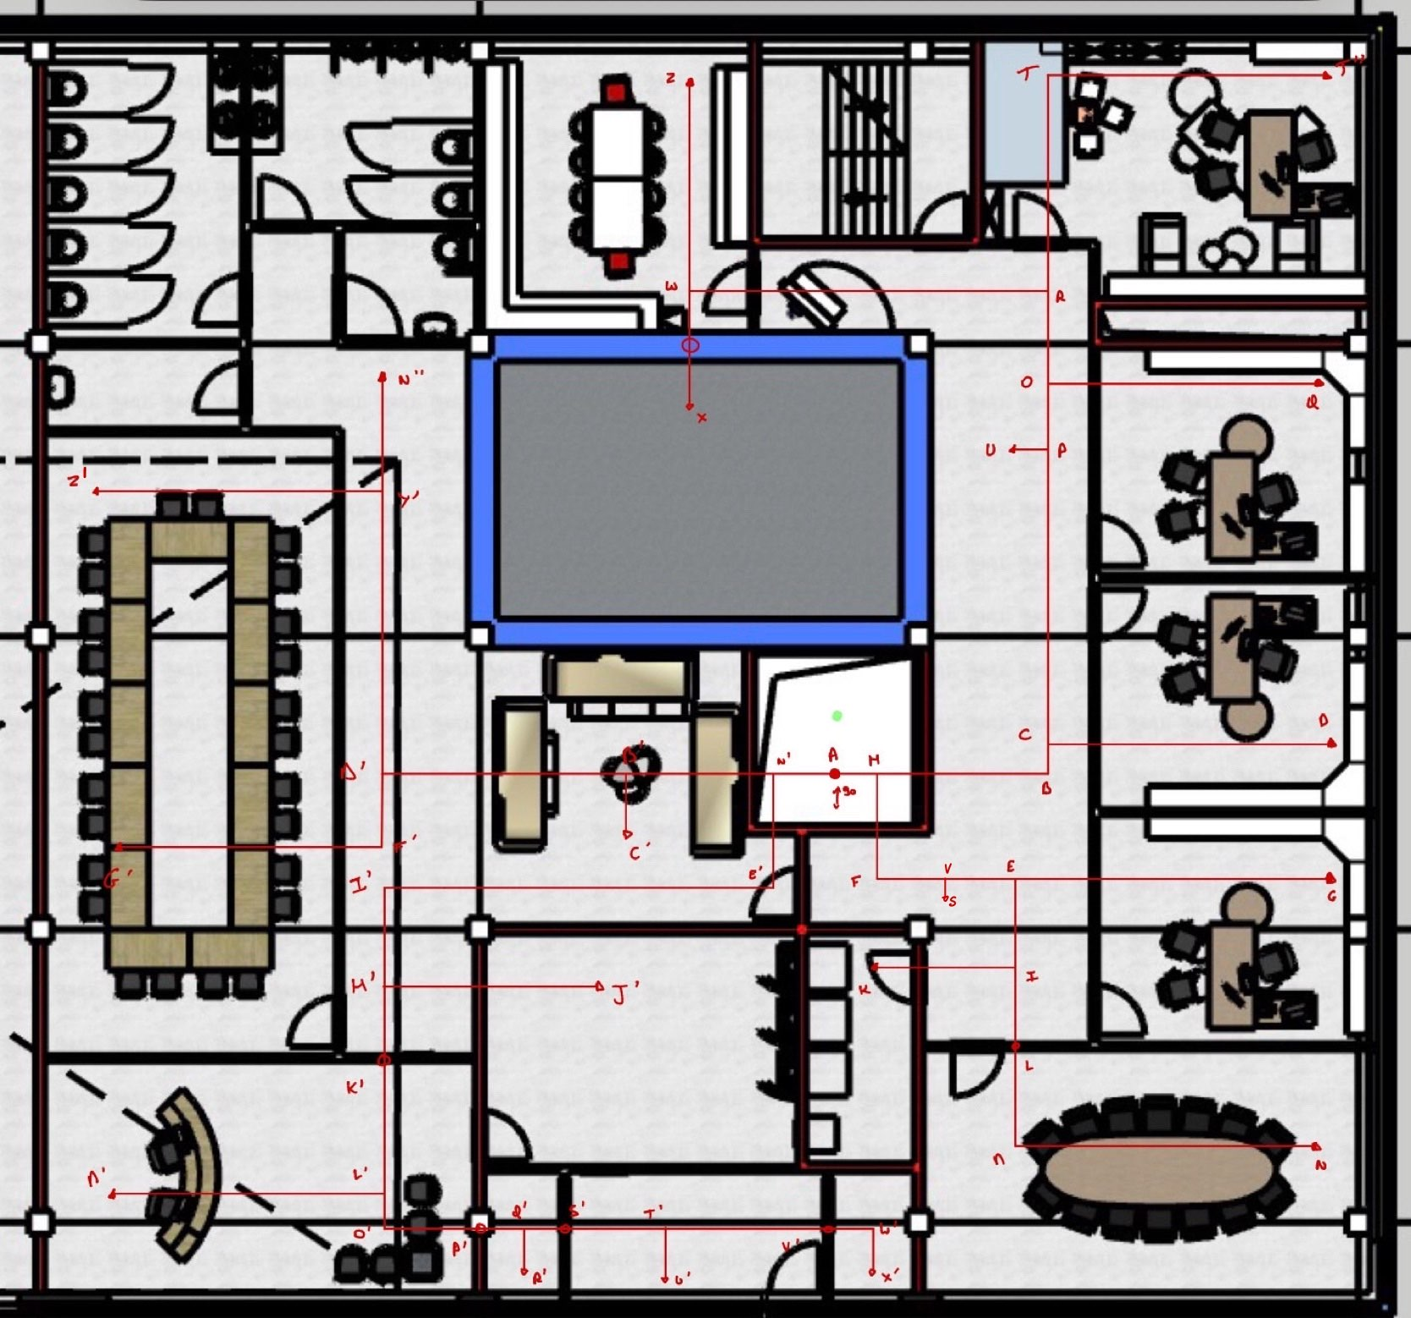

 | GP

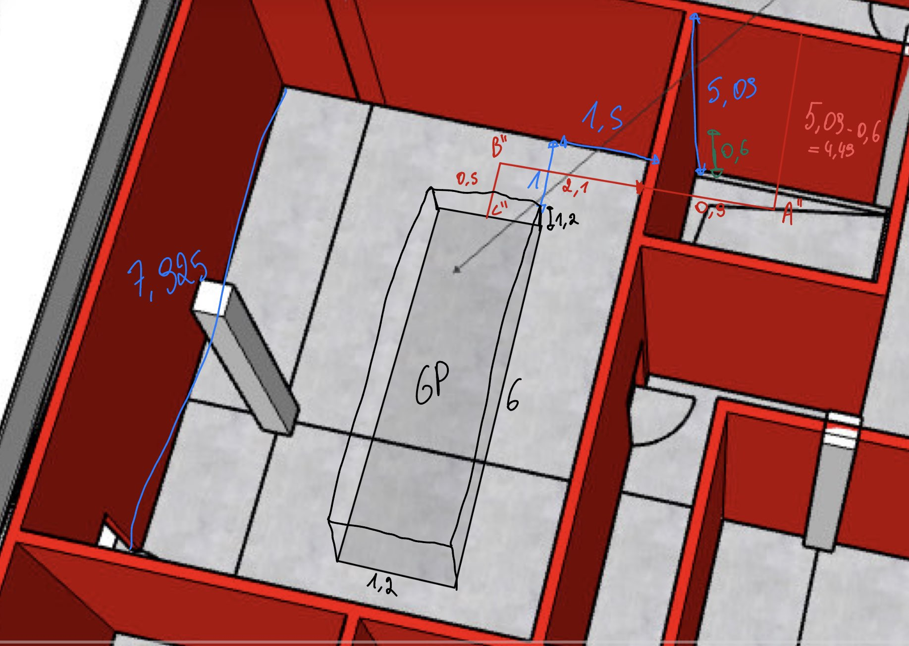
Clapet
 | Clapets coupe-feu | Tronçon | Débit [m3/h] | Gaine | v réelle [m/s] | Poids [kg] | ΔPdC [Pa] | Sélection
 | 1.Coffre-fort | W-X | 550 | DN250 | 3.112 | 5 | 5 | FKRS-EU / BE / 250
 | 10. Approv | I-K | 54 | 100x200 | 0.750 | 4 | 0 | FKA2-EU/200x100x305
 | 13. Entrée gauche | P'-Q' | 550 | DN250 | 3.112 | 5 | 5 | FKRS-EU / BE / 250 |  | Aller sur le site et mettre largeur hauteur et debit et pour circulaire regarder ds le mt30
 | 14.Distributeur | H'-J' | 160 | 100x200 | 2.222 | 4 | 3 | FKA2-EU/200x100x305
 | 23.Trémis | H-B | 3638 | 300x1000 | 3.368 | 19 | 2.0 | FKA2-EU / 1000x300x305
 | 23.Trémis | H-F | 2287 | 200x800 | 3.970 | 12 | 4 | FKA2-EU / 800x200x305 |  | FKA2-EU | S.A. TROX Belgium/TROX Belgium N.V.
 | 23.Trémis | N'-B' | 3350 | 300x1000 | 3.102 | 19 | 2.0 | FKA2-EU /1000x300x305
 | 23.Trémis | N'-E' | 1670 | 300x400 | 3.866 | 11 | 4.0 | FKA2-EU / 400x300x305
 | 23.Trémis-LT HVAC | A''-B'' | 10944 | 600x800 | 6.333 | 31 | 9.0 | FKA2-EU / 800x600x305
 |  |  |  |  |  |  | 34

Pertes de charges singulière
 | Coude à angle vif | angle [°] | 𝛏 | v [m/s] | ρ [kg/m3] | ΔPdC [Pa] |  | page 13 du mt30 pour xsi
 | T | 90 | 1.2 | 3.06 | 1.2 | 6.72
 | B | 90 | 1.2 | 3.37 | 1.2 | 8.17
 | F | 90 | 1.2 | 3.97 | 1.2 | 11.35
 | M | 90 | 1.2 | 3.44 | 1.2 | 8.52
 | E' | 90 | 1.2 | 2.36 | 1.2 | 4.01
 | I' | 90 | 1.2 | 3.87 | 1.2 | 10.76
 | O' | 90 | 1.2 | 3.11 | 1.2 | 6.97
 | F' | 90 | 1.2 | 3.51 | 1.2 | 8.88
 | W' | 90 | 1.2 | 2.83 | 1.2 | 5.76
 | A'' | 90 | 1.2 | 6.33 | 1.2 | 28.88
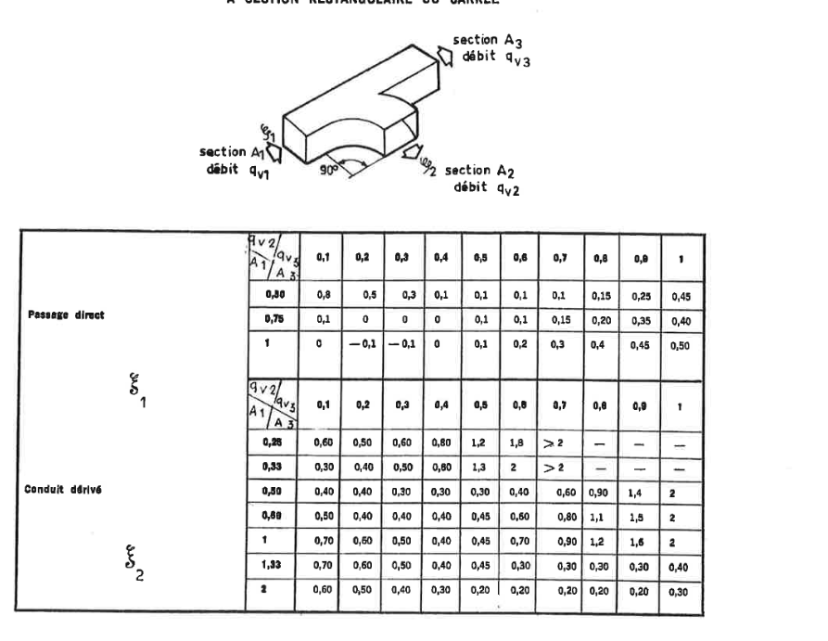
 | B'' | 90 | 1.2 | 6.33 | 1.2 | 28.88
 |  |  |  |  |  | 128.89
 | Derivations | 𝛼 [°] | A1/A3 | q2/q3 | 𝛏1 | 𝛏2 | v1 [m/s] | v2 [m/s] | ρ [kg/m3] | ΔPdC 1[Pa] | ΔPdC2 [Pa] | ΔPdC tot [Pa]
 | H | 90 | 0.83333333333 | 0.63 | 0.2 | 0.2 | 6.58 | 3.97 | 1.2 | 5.20 | 1.89 | 7.09 | page 29 du mt 30
 | V | 90 | 1 | 0.43 | 0 | 0.4 | 3.97 | 3.82 | 1.2 | 0.00 | 3.50 | 3.50
 | E | 90 | 1.3333333333 | 0.57 | 0.2 | 0.3 | 2.78 | 2.36 | 1.2 | 0.92 | 1.00 | 1.93
 | I | 90 | 1.5 | 0.06 | 0 | 0.4 | 2.78 | 2.36 | 1.2 | 0.00 | 1.34 | 1.34
 | C | 90 | 1.25 | 0.19 | -0.1 | 0.6 | 3.37 | 2.69 | 1.2 | -0.68 | 2.60 | 1.92
 | P | 90 | 1.3333333333 | 0.22 | -0.1 | 0.6 | 3.54 | 3.82 | 1.2 | -0.75 | 5.25 | 4.50
 | O | 90 | 1.44 | 0.32 | -0.1 | 0.5 | 3.66 | 2.66 | 1.2 | -0.80 | 2.13 | 1.32
 | R | 90 | 1.0416666667 | 0.96 | 0.5 | 0.4 | 3.99 | 2.12 | 1.2 | 4.77 | 1.08 | 5.85
 | N' | 90 | 0.8 | 0.50 | 0.1 | 0.45 | 5.81 | 3.87 | 1.2 | 2.03 | 4.03 | 6.06
 | B' | 90 | 1.5 | 0.36 | 0 | 0.4 | 3.10 | 2.73 | 1.2 | 0.00 | 1.79 | 1.79
 | Y' | 90 | 1.6666666667 | 0.89 | 0.45 | 0.2 | 3.72 | 3.51 | 1.2 | 3.74 | 1.48 | 5.22
 | H' | 90 | 1 | 0.11 | 0 | 0.7 | 3.87 | 2.22 | 1.2 | 0.00 | 2.07 | 2.07
 | L' | 90 | 2.56 | 1.75 | 0.5 | 0.3 | 3.34 | 3.42 | 1.2 | 3.34 | 2.11 | 5.45
 | Q' | 90 | 1.5625 | 0.29 | -0.1 | 0.5 | 3.11 | 2.83 | 1.2 | -0.58 | 2.40 | 1.82
 | T' | 90 | 2.56 | 2.40 | 0.5 | 0.3 | 3.76 | 2.65 | 1.2 | 4.24 | 1.27 | 5.50
 |  |  |  |  |  |  |  |  |  | 21.43 | 33.93 | 55.36



T droits dérivation |  | 𝛼 [°] | A1/A | q2/q | 𝛏1 | 𝛏2 | v1 [m/s] | v2 [m/s] | ρ [kg/m3] | ΔPdC 1[Pa] | ΔPdC2 [Pa] | ΔPdC tot [Pa]
 | D' | 90 | 0.625 | 0.32049 | 1.75 | 1.75 | 3.72 | 3.51 | 1.2 | 14.55 | 12.94 | 27.49
 | W | 90 | 0.25 | 0.60109289617 | 5.5 | 5.5 | 3.38 | 3.1123633316 | 1.2 | 37.69 | 31.97 | 69.66
 | A | 90 | 0.52083333333 | 0.45869883041 | 2 | 2 | 3.06 | 3.3796296296 | 1.2 | 11.20 | 13.71 | 24.91
 |  |  |  |  |  |  |  |  |  | 63.44 | 58.62 | 122.06

 | GE

Clapet
 | Clapets coupe-feu | Tronçon | Débit [m3/h] | Gaine | v réelle [m/s] | Poids [kg] | ΔPdC [Pa] | Sélection
 | 1.Coffre-fort | OO-PP | 550 | DN250 | 3.112 | 5 | 5 | FKRS-EU / BE / 250
 | 10. Approv | XX-YY | 54 | 100x200 | 0.750 | 4 | 0 | FKA2-EU/200x100x305
 | 13. Entrée gauche | RR'-SS' | 550 | DN250 | 3.112 | 5 | 5 | FKRS-EU / BE / 250 |  | Aller sur le site et mettre largeur hauteur et debit et pour circulaire regarder ds le mt30
 | 14.Distributeur | MM'-NN' | 160 | 100x200 | 2.222 | 4 | 3 | FKA2-EU/200x100x305
 | 23.Trémis | EE-FF | 3638 | 300x1000 | 3.368 | 19 | 2.0 | FKA2-EU / 1000x300x305
 | 23.Trémis | CCC-EEE | 2287 | 300x1000 | 2.117 | 12 | 4 | FKA2-EU / 800x200x305 |  | FKA2-EU | S.A. TROX Belgium/TROX Belgium N.V.
 | 23.Trémis | AA'-BB' | 2465 | 250x800 | 3.424 | 15 | 3.0 | FKA2-EU /800x250x305
 | 23.Trémis | AAA-GGG | 2555 | 250x800 | 3.549 | 15 | 3.0 | FKA2-EU /800x250x305
 | 23.Trémis-LT HVAC | BB-CC | 10944 | 600x800 | 6.333 | 31 | 9.0 | FKA2-EU / 800x600x305

Pertes de charges singulière
 | Coude à angle vif | angle [°] | 𝛏 | v [m/s] | ρ [kg/m3] | ΔPdC [Pa] |  | page 13 du mt30 pour xsi
 | FF | 90 | 1.2 | 3.37 | 1.2 | 8.17
 | EE | 90 | 1.2 | 3.37 | 1.2 | 8.17
 | DDD | 90 | 1.2 | 3.37 | 1.2 | 8.17
 | EEE | 90 | 1.2 | 2.12 | 1.2 | 3.23
 | RR | 90 | 1.2 | 2.12 | 1.2 | 3.23
 | SS | 90 | 1.2 | 2.12 | 1.2 | 3.23
 | YY | 90 | 1.2 | 0.75 | 1.2 | 0.40
 | BBB | 90 | 1.2 | 3.42 | 1.2 | 8.44
 | AA' | 90 | 1.2 | 3.42 | 1.2 | 8.44
 | EE' | 90 | 1.2 | 3.66 | 1.2 | 9.63
 | GG' | 90 | 1.2 | 3.66 | 1.2 | 9.63
 | GGG | 90 | 1.2 | 3.55 | 1.2 | 9.07
 | II' | 90 | 1.2 | 3.55 | 1.2 | 9.07
 | LL' | 90 | 1.2 | 3.87 | 1.2 | 10.76
 | NN' | 90 | 1.2 | 2.22 | 1.2 | 3.56
 | RR' | 90 | 1.2 | 3.11 | 1.2 | 6.97
 | WW' | 90 | 1.2 | 2.83 | 1.2 | 5.76
 | BB | 90 | 1.2 | 6.33 | 1.2 | 28.88
 | CC | 90 | 1.2 | 6.33 | 1.2 | 28.88

 | Derivations | 𝛼 [°] | A2/A1 | q2/q3 | 𝛏1 | 𝛏2 | v1 [m/s] | v2 [m/s] | ρ [kg/m3] | ΔPdC 1[Pa] | ΔPdC2 [Pa] | ΔPdC tot [Pa]
 | OO | 90 | 1.64 | 0.60 | 0 | -0.2 | 3.38 | 3.11 | 1.2 | 0.00 | -1.16 | -1.16 | page 25 du mt 30 depend de comment se divise les debits
 | KK | 90 | 0.40 | 0.28 | 0.9 | 0.4 | 3.99 | 3.82 | 1.2 | 8.59 | 3.50 | 12.09
 | II | 90 | 0.40 | 0.19 | 1 | 0 | 3.45 | 2.00 | 1.2 | 7.13 | 0.00 | 7.13
 | GG | 90 | 0.25 | 0.16 | 1 | -0.4 | 3.54 | 2.69 | 1.2 | 7.51 | -1.73 | 5.78
 | TT | 90 | 0.31 | 0.30 | 0.9 | 0.4 | 2.78 | 3.82 | 1.2 | 4.16 | 3.50 | 7.66
 | VV | 90 | 0.50 | 0.36 | 0.7 | 0.2 | 2.36 | 2.69 | 1.2 | 2.34 | 0.87 | 3.20
 | XX | 90 | 0.26 | 0.05 | 1 | -1.2 | 3.44 | 0.75 | 1.2 | 7.10 | -0.40 | 6.69
 | CCC | 90 | 1.00 | 0.39 | 0.2 | -0.1 | 3.37 | 2.12 | 1.2 | 1.36 | -0.27 | 1.09
 | CC' | 90 | 1.50 | 0.53 | 0 | 0 | 3.66 | 2.73 | 1.2 | 0.00 | 0.00 | 0.00
 | JJ' | 90 | 0.63 | 0.35 | 0.4 | 0.1 | 3.87 | 3.28 | 1.2 | 3.59 | 0.64 | 4.23
 | MM' | 90 | 0.16 | 0.10 | 1 | -1.2 | 3.34 | 2.22 | 1.2 | 6.68 | -3.56 | 3.13
 | PP' | 90 | 1.59 | 0.64 | 0 | 0.2 | 3.11 | 3.42 | 1.2 | 0.00 | 1.41 | 1.41
 | SS' | 90 | 0.39 | 0.23 | 1 | 1.2 | 3.76 | 2.83 | 1.2 | 8.47 | 5.76 | 14.24
 | UU' | 90 | 2.56 | 0.71 | 0 | 0.2 | 2.83 | 2.65 | 1.2 | 0.00 | 0.84 | 0.84
 | AAA | 90 | 1.00 | 0.51 | 0.1 | 0 | 3.42 | 3.55 | 1.2 | 0.70 | 0.00 | 0.70

T droits confluents |  | 𝛼 [°] | q2/q | 𝛏1 | 𝛏2 | v1 [m/s] | v2 [m/s] | ρ [kg/m3] | ΔPdC 1[Pa] | ΔPdC2 [Pa] | ΔPdC tot [Pa]
 | MM | 90 | 0.50975 | 1 | 1 | 3.55 | 3.87 | 1.2 | 7.56 | 8.97 | 16.52
 | BB' | 90 | 0.32048681542 | -0.3 | -0.3 | 3.38 | 3.1123633316 | 1.2 | -2.06 | -1.74 | -3.80
 | DD | 90 | 0.45869883041 | 1 | 1 | 3.06 | 3.3796296296 | 1.2 | 5.60 | 6.85 | 12.45

 | GE SANITAIRE
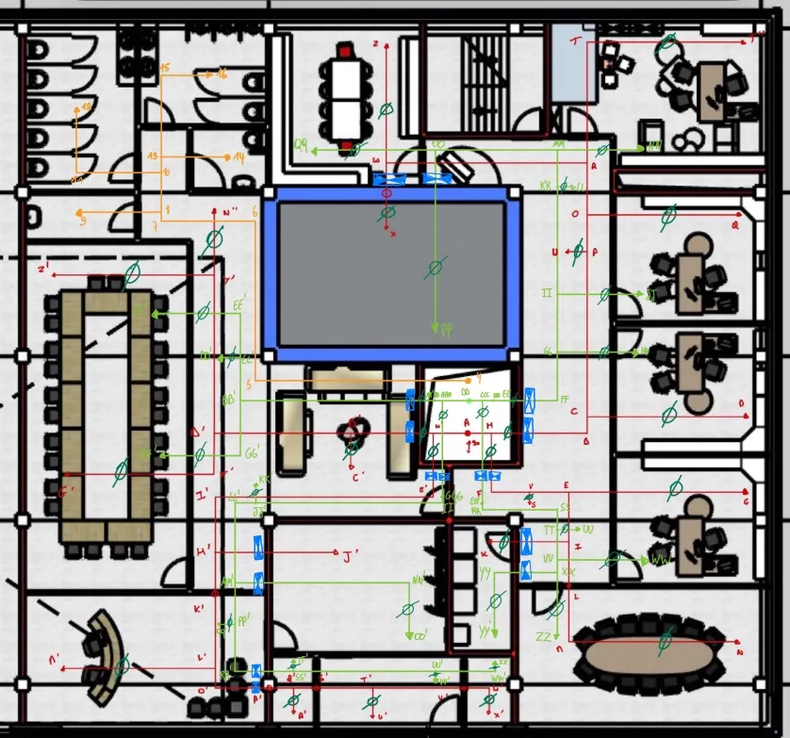
Clapet
 | Clapets coupe-feu | Tronçon | Débit [m3/h] | Gaine | v réelle [m/s] | Poids [kg] | ΔPdC [Pa] | Sélection
 | 23.Trémis | 4-5. | 250 | 150x200 | 2.315 | 5 | 4 | FKA2-EU/200x100x305
 | 23.Trémis | 3-4. | 250 | 150x200 | 2.315 | 5 | 4 | FKA2-EU/200x100x305

Pertes de charges singulière
 | Coude à angle vif | angle [°] | 𝛏 | v [m/s] | ρ [kg/m3] | ΔPdC [Pa]
 | 5 | 90 | 1.2 | 2.3 | 1.2 | 3.86
 | 6 | 90 | 1.2 | 2.3 | 1.2 | 3.86
 | 7 | 90 | 1.2 | 2.3 | 1.2 | 3.86
 | 11 | 90 | 1.2 | 1.4 | 1.2 | 1.39
 | 15 | 90 | 1.2 | 1.4 | 1.2 | 1.39
 | 2 | 90 | 1.2 | 2.3 | 1.2 | 3.86
 | 3 | 90 | 1.2 | 2.3 | 1.2 | 3.86
 | 4 | 90 | 1.2 | 2.3 | 1.2 | 3.86

 | Derivations | 𝛼 [°] | A2/A1 | q2/q3 | 𝛏1 | 𝛏2 | v1 [m/s] | v2 [m/s] | ρ [kg/m3] | ΔPdC 1[Pa] | ΔPdC2 [Pa] | ΔPdC tot [Pa]
 | 8 | 90 | 0.50 | 0.20 | 1 | -0.2 | 2.78 | 1.39 | 1.2 | 4.63 | -0.23 | 4.40
 | 10 | 90 | 0.33 | 0.25 | 0.9 | 0.4 | 1.39 | 1.39 | 1.2 | 1.04 | 0.46 | 1.50
 | 13 | 90 | 1.50 | 0.67 | 0 | 0.3 | 1.39 | 1.85 | 1.2 | 0.00 | 0.62 | 0.62

PDC total-Equilibrage
Résumé des pertes de charges | GP

 | Trajet C''-N |  |  |  |  | Trajet C''-K |  |  |  | Trajet C''-G |  |  |  | Trajet C''-S |  |  |  |  | Trajet C''-D
 | Tronçons | Pertes réparties [Pa] | Pertes accessoires [Pa] | Pertes de charges singulières [Pa] |  | Tronçons | Pertes réparties [Pa] | Pertes accessoires [Pa] | Pertes de charges singulières [Pa] | Tronçons | Pertes réparties [Pa] | Pertes accessoires [Pa] | Pertes de charges singulières [Pa] | Tronçons | Pertes réparties [Pa] | Pertes accessoires [Pa] | Pertes de charges singulières [Pa] |  | Tronçons | Pertes réparties [Pa] | Pertes accessoires [Pa] | Pertes de charges singulières [Pa]
 | C''-B'' | 0.310 |  | 28.880 |  | C''-B'' | 0.310 | 0 | 28.88 | C''-B'' | 0.310 | 0 | 28.88 | C''-B'' | 0.310 | 0 | 28.88 |  | C''-B'' | 0.310 | 0 | 28.88
 | B''-A'' | 1.860 | 9 | 28.88 |  | B''-A'' | 1.860 | 9 | 28.88 | B''-A'' | 1.860 | 9 | 28.88 | B''-A'' | 1.860 | 9 | 28.88 |  | B''-A'' | 1.860 | 9 | 28.88
 | A"-A | 4.675 |  | 24.91 |  | A"-A | 4.675 | 0 | 24.91 | A"-A | 4.675 | 0 | 24.909979424 | A"-A | 4.675 | 0 | 24.909979424 |  | A"-A | 4.675 | 0 | 24.91
 | A-H | 0.672 |  | 7.09 |  | A-H | 0.672 |  | 7.09 | A-H | 0.672 |  | 7.09 | A-H | 0.672 |  | 7.09 |  | A-H | 0.672 |  | 7.09
 | H-F | 0.630 | 4 | 11.35 |  | H-F | 0.630 | 4 | 11.35 | H-F | 0.630 | 4 | 11.35 | H-F | 0.630 | 4 | 11.35 |  | H-B | 0.651 | 2 | 8.17
 | F-V | 0.420 |  | 3.50 |  | F-V | 0.420 |  | 3.50 | F-V | 0.420 |  | 3.50 | F-V | 0.420 |  | 3.50 |  | B-C | 0.210 |  | 1.92
 | V-E | 0.450 |  | 1.93 |  | V-E | 0.450 |  | 1.93 | V-E | 0.450 |  | 1.93 | V-S | 0.169 | 14.5 |  |  | C-D | 1.953 | 20.00
 | E-I | 0.324 |  | 1.335 |  | E-I | 0.324 |  | 1.335 | E-G | 1.953 | 20.00 |  | ΔPdC total[Pa] |  |  | 140 |  | ΔPdC total[Pa] |  |  | 140
 | I-L | 0.536 |  |  |  | I-K | 0.376 | 6.00 |  | ΔPdC total[Pa] |  |  | 150
 | L-M | 0.706 |  | 8.52 |  | ΔPdC total[Pa] |  |  | 135
 | M-N | 1.674 | 16.00
 | ΔPdC total[Pa] |  |  | 160

 | Trajet C''-U |  |  |  |  | Trajet C''-Q |  |  |  | Trajet C''-T" |  |  |  | Trajet C''-Z |  |  |  |  | Trajet C''-X
 | Tronçons | Pertes réparties [Pa] | Pertes accessoires [Pa] | Pertes de charges singulières [Pa] |  | Tronçons | Pertes réparties [Pa] | Pertes accessoires [Pa] | Pertes de charges singulières [Pa] | Tronçons | Pertes réparties [Pa] | Pertes accessoires [Pa] | Pertes de charges singulières [Pa] | Tronçons | Pertes réparties [Pa] | Pertes accessoires [Pa] | Pertes de charges singulières [Pa] |  | Tronçons | Pertes réparties [Pa] | Pertes accessoires [Pa] | Pertes de charges singulières [Pa]
 | C''-B'' | 0.310 | 0 | 28.880 |  | C''-B'' | 0.310 | 0 | 28.880 | C''-B'' | 0.310 | 0 | 28.880 | C''-B'' | 0.310 | 0 | 28.880 |  | C''-B'' | 0.310 | 0 | 28.880
 | B''-A'' | 1.860 | 9 | 28.88 |  | B''-A'' | 1.860 | 9 | 28.88 | B''-A'' | 1.860 | 9 | 28.88 | B''-A'' | 1.860 | 9 | 28.88 |  | B''-A'' | 1.860 | 9 | 28.88
 | A"-A | 4.675 | 0 | 24.91 |  | A"-A | 4.675 | 0 | 24.91 | A"-A | 4.675 | 0 | 24.91 | A"-A | 4.675 | 0 | 24.91 |  | A"-A | 4.675 | 0 | 24.91
 | A-H | 0.672 |  | 7.09 |  | A-H | 0.672 |  | 7.09 | A-H | 0.672 |  | 7.09 | A-H | 0.672 |  | 7.09 |  | A-H | 0.672 |  | 7.09
 | H-B | 0.651 | 2 | 8.17 |  | H-B | 0.651 | 2 | 8.17 | H-B | 0.651 | 2 | 8.17 | H-B | 0.651 | 2 | 8.17 |  | H-B | 0.651 | 2 | 8.17
 | B-C | 0.210 |  | 1.92 |  | B-C | 0.210 |  | 1.92 | B-C | 0.210 |  | 1.92 | B-C | 0.210 |  | 1.92 |  | B-C | 0.210 |  | 1.92
 | C-P | 1.960 |  | 4.50 |  | C-P | 1.960 |  | 4.50 | C-P | 1.960 |  | 4.50 | C-P | 1.960 |  | 4.50 |  | C-P | 1.960 |  | 4.50
 | P-U | 0.169 | 14.5 |  |  | P-O | 0.578 |  | 1.323 | P-O | 0.578 |  | 1.323 | P-O | 0.578 |  | 1.323 |  | P-O | 0.578 |  | 1.323
 | ΔPdC total[Pa] |  |  | 140 |  | O-Q | 1.953 | 19.00 |  | O-R | 0.688 |  | 5.85 | O-R | 0.688 |  | 5.85 |  | O-R | 0.688 |  | 5.85
 |  |  |  |  |  | ΔPdC total[Pa] |  |  | 150 | R-T | 0.732 |  | 6.72 | R-W | 1.441 |  | 69.66 |  | R-W | 1.441 |  | 69.66
 |  |  |  |  |  |  |  |  |  | T-T" | 1.920 | 12.50 |  | W-Z | 3.025 | 20.00 |  |  | W-X | 1.307 | 26.00
 |  |  |  |  |  |  |  |  |  | ΔPdC total[Pa] |  |  | 155 | ΔPdC total[Pa] |  |  | 230 |  | ΔPdC total[Pa] |  |  | 235
 |  |  |  |  |  |  |  |  |  |  |  |  |  |  |  |  |  | m |  | 6.1063085106 | 15.744680851 | 77.095765156

 | Trajet C''-X' |  |  |  |  | Trajet C''-U' |  |  |  | Trajet C''-R' |  |  |  | Trajet C''-M' |  |  |  |  | Trajet C''-J'
 | Tronçons | Pertes réparties [Pa] | Pertes accessoires [Pa] | Pertes de charges singulières [Pa] |  | Tronçons | Pertes réparties [Pa] | Pertes accessoires [Pa] | Pertes de charges singulières [Pa] | Tronçons | Pertes réparties [Pa] | Pertes accessoires [Pa] | Pertes de charges singulières [Pa] | Tronçons | Pertes réparties [Pa] | Pertes accessoires [Pa] | Pertes de charges singulières [Pa] |  | Tronçons | Pertes réparties [Pa] | Pertes accessoires [Pa] | Pertes de charges singulières [Pa]
 | C''-B'' | 0.310 |  | 28.880 |  | C''-B'' | 0.310 | 0.000 | 28.880 | C''-B'' | 0.310 | 0.000 | 28.880 | C''-B'' | 0.310 | 0.000 | 28.880 |  | C''-B'' | 0.310 | 0.000 | 28.880
 | B''-A'' | 1.860 | 9 | 28.88 |  | B''-A'' | 1.860 | 9.000 | 28.88 | B''-A'' | 1.860 | 9.000 | 28.88 | B''-A'' | 1.860 | 9.000 | 28.88 |  | B''-A'' | 1.860 | 9.000 | 28.88
 | A"-A | 4.675 |  | 24.91 |  | A"-A | 4.675 | 0.000 | 24.91 | A"-A | 4.675 | 0.000 | 24.91 | A"-A | 4.675 | 0.000 | 24.91 |  | A"-A | 4.675 | 0.000 | 24.91
 | A-N' | 0.715 |  | 6.06 |  | A-N' | 0.715 |  | 6.06 | A-N' | 0.715 |  | 6.06 | A-N' | 0.715 |  | 6.06 |  | A-N' | 0.715 |  | 6.06
 | N'-E' | 0.684 | 4 | 4.01 |  | N'-E' | 0.684 | 4 | 4.01 | N'-E' | 0.684 | 4 | 6.06 | N'-E' | 0.684 | 4 | 4.01 |  | N'-E' | 0.684 | 4 | 4.01
 | E'-I' | 2.808 |  | 10.76 |  | E'-I' | 2.808 |  | 10.76 | E'-I' | 2.808 |  | 10.76 | E'-I' | 2.808 |  | 10.76 |  | E'-I' | 2.808 |  | 10.76
 | I'-H' | 0.730 |  | 2.074 |  | I'-H' | 0.730 |  | 2.074 | I'-H' | 0.730 |  | 2.074 | I'-H' | 0.730 |  | 2.074 |  | I'-H' | 0.730 |  | 2.074
 | H'-K' | 0.550 |  |  |  | H'-K' | 0.550 |  |  | H'-K' | 0.550 |  |  | H'-K' | 0.550 |  |  |  | H'-J' | 1.185 | 24.00
 | K'-L' | 0.620 |  | 5.45 |  | K'-L' | 0.620 |  | 5.45 | K'-L' | 0.620 |  | 5.45 | K'-L' | 0.620 |  | 5.45 |  | ΔPdC total[Pa] |  |  | 155
 | L'-O' | 0.545 |  | 6.97 |  | L'-O' | 0.545 |  | 6.97 | L'-O' | 0.545 |  | 6.97 | L'-M' | 1.296 | 12.50
 | O'-P' | 0.660 |  |  |  | O'-P' | 0.660 |  |  | O'-P' | 0.660 |  |  | ΔPdC total[Pa] |  |  | 150
 | P'-Q' | 0.110 | 5 | 1.82 |  | P'-Q' | 1.125 | 5 | 1.82 | P'-Q' | 1.125 | 5 | 1.82
 | Q'-S' | 1.125 |  |  |  | Q'-S' | 1.125 |  |  | Q'-R' | 0.828 | 17.50
 | S'-T' | 0.700 |  | 5.50 |  | S'-T' | 0.700 |  | 5.50 | ΔPdC total[Pa] |  |  | 175
 | T'-V' | 3.330 |  |  |  | T'-U' | 0.108 | 22.50
 | V'-W' | 0.180 |  | 5.76 |  | ΔPdC total[Pa] |  |  | 185
 | W'-X' | 0.810 | 12.50
 | ΔPdC total[Pa] |  |  | 180

 | Trajet C''-N" |  |  |  |  | Trajet C''-Z' |  |  |  | Trajet C''-G' |  |  |  | Trajet C''-C'
 | Tronçons | Pertes réparties [Pa] | Pertes accessoires [Pa] | Pertes de charges singulières [Pa] |  | Tronçons | Pertes réparties [Pa] | Pertes accessoires [Pa] | Pertes de charges singulières [Pa] | Tronçons | Pertes réparties [Pa] | Pertes accessoires [Pa] | Pertes de charges singulières [Pa] | Tronçons | Pertes réparties [Pa] | Pertes accessoires [Pa] | Pertes de charges singulières [Pa]
 | C''-B'' | 0.310 | 0.000 | 28.880 |  | C''-B'' | 0.310 | 0.000 | 28.880 | C''-B'' | 0.310 | 0.000 | 28.880 | C''-B'' | 0.310 | 0.000 | 28.880
 | B''-A'' | 1.860 | 9.000 | 28.88 |  | B''-A'' | 1.860 | 9.000 | 28.88 | B''-A'' | 1.860 | 9.000 | 28.88 | B''-A'' | 1.860 | 9.000 | 28.88
 | A"-A | 4.675 | 0.000 | 24.91 |  | A"-A | 4.675 | 0.000 | 24.91 | A"-A | 4.675 | 0.000 | 24.91 | A"-A | 4.675 | 0.000 | 24.91
 | A-N' | 0.715 |  | 6.06 |  | A-N' | 0.715 |  | 6.06 | A-N' | 0.715 |  | 6.06 | A-N' | 0.715 |  | 6.06
 | N'-B' | 1.106 | 2 | 1.79 |  | N'-B' | 1.106 | 2 | 1.79 | N'-B' | 1.106 | 2 | 1.79 | N'-B' | 1.106 | 2 | 1.79
 | B'-D' | 1.539 |  | 27.49 |  | B'-D' | 1.539 |  | 27.49 | B'-D' | 1.539 |  | 27.49 | B'-C' | 0.234 | 32
 | D'-Y' | 1.284 |  | 5.220 |  | D'-Y' | 1.284 |  | 5.220 | D'-F' | 0.901 |  | 8.876 | ΔPdC total[Pa] |  |  | 140
 | Y'-N" | 2.296 | 17 |  |  | Y'-Z' | 2.992 | 16.5 |  | F'-G' | 2.992 | 16.5
 | ΔPdC total[Pa] |  |  | 165 |  | ΔPdC total[Pa] |  |  | 165 | ΔPdC total[Pa] |  |  | 170

 | Equilibrage | GP

 |  | ΔPdC MAX[Pa] |  | 235

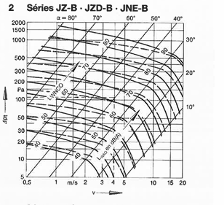
 | Branches |  | PdC à compenser | Tronçon | Cercle/Rectangle | Vitesse réel [m/s] | Modèles clapets | Angles [°] |  |  |  |  |  |  |  |  |  |  |  |  |  |  | BOUCHE | DEBIT | SOMME PDC SING | SOMME PDC LINE | SOMME PDC accesoires | PDC A EQUILIBRER | SOMME TOTAL PDC ET ELLES DOIVENT ETRE PAREILS POUR TOUTES LES BOUCEHS
 | Trajet C''-N |  | 75.0 | M-N | cercle | 3.4 | TDK | 45 | p80 car DN250
 | Trajet C''-K |  | 100.0 | I-K | rectangle | 0.8 | JZ-B | 65
 | Trajet C''-G |  | 85.0 | E-G | rectangle | 2.7 | JZ-B | 44
 | Trajet C''-S |  | 95.0 | S-V | rectangle | 3.8 | JZ-B | 40 |  |  |  |  |  |  |  |  |  |  |  |  |  |  |  |  |  |  |  |  | PUIS FAIRE SOMME DE TOUTES LES PDC POUR CHOISIR VENTILO
 | Trajet C''-D |  | 95.0 | C-D | rectangle | 2.7 | JZ-B | 47
 | Trajet C''-U |  | 95.0 | P-U | rectangle | 3.8 | JZ-B | 40
 | Trajet C''-Q |  | 85.0 | O-Q | rectangle | 2.7 | JZ-B | 44
 | Trajet C''-T" |  | 80.0 | T-T'' | rectangle | 3.1 | JZ-B | 42 |  | PdC de la bouche | PdC à faire avec la bouche | Angles [°]
 | Trajet C''-Z |  | 5.0 | W-Z | / | / | / | / |  | 20.00 | 25.00 | 22.50
 | Trajet C''-X |  | 0.0 | / | / | / | / | /
 | Trajet C''-X' |  | 55.0 | W'-X' | cercle | 2.8 | TDK | 48 | p79 car DN125
 | Trajet C''-U' |  | 50.0 | T'-U' | cercle | 2.7 | TDK | 48 | p80 car DN200
 | Trajet C''-R' |  | 60.0 | Q'-R' | cercle | 2.8 | TDK | 49 | p79 car DN125
 | Trajet C''-M' |  | 85.0 | L'-M' | cercle | 3.4 | TDK | 46 | p80 car DN315
 | Trajet C''-J' |  | 80.0 | H'-J' | rectangle | 2.2 | JZ-B | 48
 | Trajet C''-N" |  | 70.0 | Y'-N'' | rectangle | 3.3 | JZ-B | 40
 | Trajet C''-Z' |  | 70.0 | Y'-Z' | rectangle | 3.5 | JZ-B | 38
 | Trajet C''-G' |  | 65.0 | F'-G' | rectangle | 3.5 | JZ-B | 37
 | Trajet C''-C' |  | 95.0 | B'-C' | rectangle | 2.7 | JZ-B | 47

Résumé des pertes de charges | GE

 | Trajet AA-ZZ |  |  |  |  | Trajet AA-YY' |  |  |  | Trajet AA-WW |  |  |  | Trajet AA-UU |  |  |  |  | Trajet AA-HH
 | Tronçons | Pertes réparties [Pa] | Pertes accessoires [Pa] | Pertes de charges singulières [Pa] |  | Tronçons | Pertes réparties [Pa] | Pertes accessoires [Pa] | Pertes de charges singulières [Pa] | Tronçons | Pertes réparties [Pa] | Pertes accessoires [Pa] | Pertes de charges singulières [Pa] | Tronçons | Pertes réparties [Pa] | Pertes accessoires [Pa] | Pertes de charges singulières [Pa] |  | Tronçons | Pertes réparties [Pa] | Pertes accessoires [Pa] | Pertes de charges singulières [Pa]
 | AA-BB | 0.496 |  | 0.000 |  | AA-BB | 0.50 |  | 0.00 | AA-BB | 0.50 |  | 0.00 | AA-BB | 0.50 |  | 0.00 |  | AA-BB | 0.50 |  | 0.00
 | BB-CC | 1.860 | 9 | 28.88 |  | BB-CC | 1.86 | 9.00 | 28.88 | BB-CC | 1.86 | 9.00 | 28.88 | BB-CC | 1.86 | 9.00 | 28.88 |  | BB-CC | 1.86 | 9.00 | 28.88
 | CC-DD | 4.340 |  | 12.45 |  | CC-DD | 4.34 |  | 12.45 | CC-DD | 4.34 |  | 12.45 | CC-DD | 4.34 |  | 12.45 |  | CC-DD | 4.34 |  | 12.45
 | DD-CCC | 0.368 |  | 1.09 |  | DD-CCC | 0.37 |  | 1.09 | DD-CCC | 0.37 |  | 1.09 | DD-CCC | 0.37 |  | 1.09 |  | DD-CCC | 0.37 |  | 1.09
 | CCC-EEE | 2.747 | 4 | 3.23 |  | CCC-EEE | 2.75 | 4.00 | 3.23 | CCC-EEE | 2.75 | 4.00 | 3.23 | CCC-EEE | 2.75 | 4.00 | 3.23 |  | CCC-DDD | 0.14 |  | 8.17
 | EEE-RR | 0.350 |  | 3.23 |  | EEE-RR | 0.35 |  | 3.23 | EEE-RR | 0.35 |  | 3.23 | EEE-RR | 0.35 |  | 3.23 |  | DDD-EE | 0.14 |  | 8.17
 | RR-SS | 1.890 |  | 3.23 |  | RR-SS | 1.89 |  | 3.23 | RR-SS | 1.89 |  | 3.23 | RR-SS | 1.89 |  | 3.23 |  | EE-FF | 0.39 | 2.00 | 8.17
 | SS-TT | 0.210 |  | 7.663 |  | SS-TT | 0.21 |  | 7.66 | SS-TT | 0.21 |  | 7.66 | SS-TT | 0.21 |  | 7.66 |  | FF-GG | 0.00 |  | 5.78
 | TT-VV | 0.150 |  | 3.20 |  | TT-VV | 0.15 |  | 3.20 | TT-VV | 0.15 |  | 3.20 | TT-UU | 0.45 | 12.50 |  |  | GG-HH | 1.21 | 7.80
 | VV-XX | 0.072 |  | 6.69 |  | VV-XX | 0.07 |  | 6.69 | VV-WW | 1.21 | 7.80 |  | ΔPdC total[Pa] |  |  | 100 |  | ΔPdC total[Pa] |  |  | 100
 | XX-ZZ | 0.960 | 5.50 |  |  | XX-YY | 0.28 |  | 0.40 | ΔPdC total[Pa] |  |  | 95
 | ΔPdC total[Pa] |  |  | 100 |  | YY-YY' | 0.28 | 7.00
 |  |  |  |  |  | ΔPdC total[Pa] |  |  | 105

 | Trajet AA-JJ |  |  |  |  | Trajet AA-LL |  |  |  | Trajet AA-NN |  |  |  | Trajet AA-PP |  |  |  |  | Trajet AA-QQ
 | Tronçons | Pertes réparties [Pa] | Pertes accessoires [Pa] | Pertes de charges singulières [Pa] |  | Tronçons | Pertes réparties [Pa] | Pertes accessoires [Pa] | Pertes de charges singulières [Pa] | Tronçons | Pertes réparties [Pa] | Pertes accessoires [Pa] | Pertes de charges singulières [Pa] | Tronçons | Pertes réparties [Pa] | Pertes accessoires [Pa] | Pertes de charges singulières [Pa] |  | Tronçons | Pertes réparties [Pa] | Pertes accessoires [Pa] | Pertes de charges singulières [Pa]
 | AA-BB | 0.50 |  | 0.00 |  | AA-BB | 0.50 |  | 0.00 | AA-BB | 0.496 |  | 0.000 | AA-BB | 0.496 |  | 0.000 |  | AA-BB | 0.496 |  | 0.000
 | BB-CC | 1.86 | 9.00 | 28.88 |  | BB-CC | 1.86 | 9.00 | 28.88 | BB-CC | 1.860 | 9.000 | 28.880 | BB-CC | 1.860 | 9.000 | 28.880 |  | BB-CC | 1.860 | 9.000 | 28.880
 | CC-DD | 4.34 |  | 12.45 |  | CC-DD | 4.34 |  | 12.45 | CC-DD | 4.340 |  | 12.455 | CC-DD | 4.340 |  | 12.455 |  | CC-DD | 4.340 |  | 12.455
 | DD-CCC | 0.37 |  | 1.09 |  | DD-CCC | 0.37 |  | 1.09 | DD-CCC | 0.368 |  | 1.092 | DD-CCC | 0.368 |  | 1.092 |  | DD-CCC | 0.368 |  | 1.092
 | CCC-DDD | 0.14 |  | 8.17 |  | CCC-DDD | 0.14 |  | 8.17 | CCC-DDD | 0.140 |  | 8.168 | CCC-DDD | 0.140 |  | 8.168 |  | CCC-DDD | 0.140 |  | 8.168
 | DDD-EE | 0.14 |  | 8.17 |  | DDD-EE | 0.14 |  | 8.17 | DDD-EE | 0.140 |  | 8.168 | DDD-EE | 0.140 |  | 8.168 |  | DDD-EE | 0.140 |  | 8.168
 | EE-FF | 0.39 | 2.00 | 8.17 |  | EE-FF | 0.39 | 2.00 | 8.17 | EE-FF | 0.392 | 2.000 | 8.168 | EE-FF | 0.392 | 2.000 | 8.168 |  | EE-FF | 0.392 | 2.000 | 8.168
 | FF-GG | 0.00 |  | 5.78 |  | FF-GG | 0.00 |  | 5.78 | FF-GG | 0.000 |  | 5.783 | FF-GG | 0.000 |  | 5.783 |  | FF-GG | 0.000 |  | 5.783
 | GG-II | 0.39 |  | 7.13 |  | GG-II | 0.39 |  | 7.13 | GG-II | 0.385 |  | 7.133 | GG-II | 0.385 |  | 7.133 |  | GG-II | 0.385 |  | 7.133
 | II-JJ | 1.21 | 7.75 |  |  | II-KK | 1.29 |  | 12.09 | II-KK | 1.292 |  | 12.093 | II-KK | 1.292 |  | 12.093 |  | II-KK | 1.292 |  | 12.093
 | ΔPdC total[Pa] |  |  | 110 |  | KK-LL | 0.45 | 12.50 |  | KK-MM | 0.690 |  | 16.52 | KK-MM | 0.690 |  | 16.522 |  | KK-MM | 0.690 |  | 16.522
 |  |  |  |  |  | ΔPdC total[Pa] |  |  | 125 | MM-NN | 1.320 | 4.25 |  | MM-OO | 0.800 |  | -1.16 |  | MM-OO | 0.800 |  | -1.162
 |  |  |  |  |  |  |  |  |  | ΔPdC total[Pa] |  |  | 135 | OO-PP | 2.970 | 12.00 |  |  | OO-QQ | 4.075 | 6.50
 |  |  |  |  |  |  |  |  |  |  |  |  |  | ΔPdC total[Pa] |  |  | 145 |  | ΔPdC total[Pa] |  |  | 140

 | Trajet AA-XX' |  |  |  |  | Trajet AA-VV' |  |  |  | Trajet AA-TT' |  |  |  | Trajet AA-QQ' |  |  |  |  | Trajet AA-OO'
 | Tronçons | Pertes réparties [Pa] | Pertes accessoires [Pa] | Pertes de charges singulières [Pa] |  | Tronçons | Pertes réparties [Pa] | Pertes accessoires [Pa] | Pertes de charges singulières [Pa] | Tronçons | Pertes réparties [Pa] | Pertes accessoires [Pa] | Pertes de charges singulières [Pa] | Tronçons | Pertes réparties [Pa] | Pertes accessoires [Pa] | Pertes de charges singulières [Pa] |  | Tronçons | Pertes réparties [Pa] | Pertes accessoires [Pa] | Pertes de charges singulières [Pa]
 | AA-BB | 0.496 |  | 0.000 |  | AA-BB | 0.496 |  | 0.000 | AA-BB | 0.496 |  | 0.000 | AA-BB | 0.496 |  | 0.000 |  | AA-BB | 0.496 |  | 0.000
 | BB-CC | 1.860 | 9 | 28.880 |  | BB-CC | 1.860 | 9.000 | 28.880 | BB-CC | 1.860 | 9.000 | 28.880 | BB-CC | 1.860 | 9.000 | 28.880 |  | BB-CC | 1.860 | 9.000 | 28.880
 | CC-DD | 4.340 |  | 12.455 |  | CC-DD | 4.340 |  | 12.455 | CC-DD | 4.340 |  | 12.455 | CC-DD | 4.340 |  | 12.455 |  | CC-DD | 4.340 |  | 12.455
 | DD-AAA | 0.392 |  | 0.70 |  | DD-AAA | 0.392 |  | 0.703 | DD-AAA | 0.392 |  | 0.703 | DD-AAA | 0.392 |  | 0.703 |  | DD-AAA | 0.392 |  | 0.703
 | AAA-GGG | 1.320 | 3 | 9.07 |  | AAA-GGG | 1.320 | 3.000 | 9.067 | AAA-GGG | 1.320 | 3.000 | 9.067 | AAA-GGG | 1.320 | 3.000 | 9.067 |  | AAA-GGG | 1.320 | 3.000 | 9.067
 | GGG-II' | 0.200 |  | 9.07 |  | GGG-II' | 0.200 |  | 9.067 | GGG-II' | 0.200 |  | 9.067 | GGG-II' | 0.200 |  | 9.067 |  | GGG-II' | 0.200 |  | 9.067
 | II'-JJ' | 2.520 |  | 4.231 |  | II'-JJ' | 2.520 |  | 4.231 | II'-JJ' | 2.520 |  | 4.231 | II'-JJ' | 2.520 |  | 4.231 |  | II'-JJ' | 2.520 |  | 4.231
 | JJ'-LL' | 0.240 |  | 10.76 |  | JJ'-LL' | 0.240 |  | 10.760 | JJ'-LL' | 0.240 |  | 10.760 | JJ'-LL' | 0.240 |  | 10.760 |  | JJ'-LL' | 0.240 |  | 10.760
 | LL'-MM' | 1.032 |  | 3.13 |  | LL'-MM' | 1.032 |  | 3.129 | LL'-MM' | 1.032 |  | 3.129 | LL'-MM' | 1.032 |  | 3.129 |  | LL'-MM' | 1.032 |  | 3.129
 | MM'-PP' | 0.419 |  | 1.41 |  | MM'-PP' | 0.419 |  | 1.405 | MM'-PP' | 0.419 |  | 1.405 | MM'-PP' | 0.419 |  | 1.405 |  | MM'-NN' | 3.000 |  | 3.56
 | PP'-RR' | 0.715 |  | 6.97 |  | PP'-RR' | 0.715 |  | 6.974 | PP'-RR' | 0.715 |  | 6.974 | PP'-QQ' | 0.144 | 5.00 |  |  | NN'-OO' | 1.080 | 15.50
 | RR'-SS' | 1.018 | 5 | 14.24 |  | RR'-SS' | 1.018 | 5.000 | 14.237 | RR'-SS' | 1.018 | 5.000 | 14.237 | ΔPdC total[Pa] |  |  | 110 |  | ΔPdC total[Pa] |  |  | 125
 | SS'-UU' | 3.900 |  | 0.84 |  | SS'-UU' | 3.900 |  | 0.844 | SS'-TT' | 0.180 | 10.00
 | UU'-WW' | 1.733 |  | 5.76 |  | UU'-VV' | 0.162 | 9.00 |  | ΔPdC total[Pa] |  |  | 145
 | WW'-XX' | 0.180 | 10.00 |  |  | ΔPdC total[Pa] |  |  | 145
 | ΔPdC total[Pa] |  |  | 155

 | Trajet AA-KK' |  |  |  |  | Trajet AA-FF' |  |  |  | Trajet AA-DD' |  |  |  | Trajet AA-HH'
 | Tronçons | Pertes réparties [Pa] | Pertes accessoires [Pa] | Pertes de charges singulières [Pa] |  | Tronçons | Pertes réparties [Pa] | Pertes accessoires [Pa] | Pertes de charges singulières [Pa] | Tronçons | Pertes réparties [Pa] | Pertes accessoires [Pa] | Pertes de charges singulières [Pa] | Tronçons | Pertes réparties [Pa] | Pertes accessoires [Pa] | Pertes de charges singulières [Pa]
 | AA-BB | 0.496 |  | 0.000 |  | AA-BB | 0.496 |  | 0.000 | AA-BB | 0.496 |  | 0.000 | AA-BB | 0.496 |  | 0.000
 | BB-CC | 1.860 | 9.000 | 28.880 |  | BB-CC | 1.860 | 9.000 | 28.880 | BB-CC | 1.860 | 9.000 | 28.880 | BB-CC | 1.860 | 9.000 | 28.880
 | CC-DD | 4.340 |  | 12.455 |  | CC-DD | 4.340 |  | 12.455 | CC-DD | 4.340 |  | 12.455 | CC-DD | 4.340 |  | 12.455
 | DD-AAA | 0.392 |  | 0.703 |  | DD-AAA | 0.392 |  | 0.70 | DD-AAA | 0.392 |  | 0.703 | DD-AAA | 0.392 |  | 0.703
 | AAA-GGG | 1.320 | 3.000 | 9.067 |  | AAA-BBB | 0.190 |  | 8.44 | AAA-BBB | 0.190 |  | 8.439 | AAA-BBB | 0.190 |  | 8.439
 | GGG-II' | 0.200 |  | 9.067 |  | BBB-AA' | 0.190 |  | 8.44 | BBB-AA' | 0.190 |  | 8.439 | BBB-AA' | 0.190 |  | 8.439
 | II'-JJ' | 2.520 |  | 4.231 |  | AA'-BB' | 2.850 | 3 | -3.800 | AA'-BB' | 2.850 | 3.000 | -3.800 | AA'-BB' | 2.850 | 3.000 | -3.800
 | JJ'-KK' | 0.192 | 7 |  |  | BB'-CC' | 0.240 |  | 0.00 | BB'-CC' | 0.240 |  | 0.000 | BB'-GG' | 2.400 |  | 9.63
 | ΔPdC total[Pa] |  |  | 95 |  | CC'-EE' | 0.400 |  | 9.63 | CC'-DD' | 0.156 | 7 |  | GG'-HH' | 1.880 | 6
 |  |  |  |  |  | EE-FF' | 1.880 | 6 |  | ΔPdC total[Pa] |  |  | 85 | ΔPdC total[Pa] |  |  | 95
 |  |  |  |  |  | ΔPdC total[Pa] |  |  | 95

Equilibrage | GE

 |  | ΔPdC MAX[Pa] |  | 155

 | Branches |  | PdC à compenser | Tronçon | Cercle/Rectangle | Vitesse réel [m/s] | Modèles clapets | Angles [°]
 | Trajet AA-ZZ |  | 55.0 | XX-ZZ | cercle | 3.4 | TDK | 42 | p80 car DN250
 | Trajet AA-YY' |  | 50.0 | YY-YY' | rectangle | 0.8 | JZ-B | 62
 | Trajet AA-WW |  | 60.0 | VV-WW | rectangle | 2.7 | JZ-B | 42
 | Trajet AA-UU |  | 55.0 | TT-UU | rectangle | 3.8 | JZ-B | 37
 | Trajet AA-HH |  | 55.0 | GG-HH | rectangle | 2.7 | JZ-B | 40
 | Trajet AA-JJ |  | 45.0 | II-JJ | rectangle | 2.0 | JZ-B | 47 |  |  |  |  |  |  |  |  |  |  |  |  |  |  |  |  |  |  |  |  |  | 0.0001 | 857
 | Trajet AA-LL |  | 30.0 | KK-LL | rectangle | 3.8 | JZ-B | 28 |  |  | PdC de la bouche | PdC à faire avec la bouche | Angles [°] |  |  |  |  |  |  |  |  |  |  |  |  |  |  |  |  | 0.0001 | 10944
 | Trajet AA-NN |  | 20.0 | MM-NN | rectangle | / | / | / | Compenser avec l angle de la bouche de pulsion en interpolant |  | 4.25 | 24.25 | 81.49
 | Trajet AA-PP |  | 10.0 | OO-PP | rectangle | / | / | / |  |  | 7.00 | 17.00 | 50.36
 | Trajet AA-QQ |  | 15.0 | OO-QQ | rectangle | / | / | / |  |  | 6.50 | 21.50 | 74.50
 | Trajet AA-XX' |  | 0.0 | WW'-XX' | cercle | / | / | /
 | Trajet AA-VV' |  | 10.0 | UU'-VV' | cercle | / | / | / |  |  | 9.00 | 19.00 | 51.09
 | Trajet AA-TT' |  | 10.0 | SS'-TT' | cercle | / | / | /
 | Trajet AA-QQ' |  | 45.0 | PP'-QQ' | cercle | 3.4 | TDK | 40 | p80 car DN315
 | Trajet AA-OO' |  | 30.0 | NN'-OO' | rectangle | 2.2 | JZ-B | 40
 | Trajet AA-KK' |  | 60.0 | JJ'-KK' | rectangle | 3.3 | JZ-B | 38
 | Trajet AA-FF' |  | 60.0 | EE'-FF' | rectangle | 3.7 | JZ-B | 38
 | Trajet AA-DD' |  | 70.0 | CC'-DD' | rectangle | 2.7 | JZ-B | 43
 | Trajet AA-HH' |  | 60.0 | GG'-HH' | rectangle | 3.7 | JZ-B | 35

Résumé des pertes de charges | GE SANITAIRE

courbe du reseau
 | Trajet 1-16 |  |  |  |  | Trajet 1-14 |  |  |  | Trajet 1-12
 | Tronçons | Pertes réparties [Pa] | Pertes accessoires [Pa] | Pertes de charges singulières [Pa] |  | Tronçons | Pertes réparties [Pa] | Pertes accessoires [Pa] | Pertes de charges singulières [Pa] | Tronçons | Pertes réparties [Pa] | Pertes accessoires [Pa] | Pertes de charges singulières [Pa]
 | 1-2. | 0.000 |  | 3.858 |  | 1-2. | 0.00 | 0.00 | 3.86 | 1-2. | 0.00 | 0.00 | 3.86
 | 2-3. | 0.000 | 4 | 3.858 |  | 2-3. | 0.00 | 4.00 | 3.86 | 2-3. | 0.00 | 4.00 | 3.86
 | 3-4. | 0.000 |  | 3.86 |  | 3-4. | 0.00 | 0.00 | 3.86 | 3-4. | 0.00 | 0.00 | 3.86
 | 4-5. | 6.500 | 4 | 3.86 |  | 4-5. | 6.50 | 4.00 | 3.86 | 4-5. | 6.50 | 4.00 | 3.86
 | 5-6. | 5.000 |  | 3.86 |  | 5-6. | 5.00 | 0.00 | 3.86 | 5-6. | 5.00 | 0.00 | 3.86
 | 6-7. | 2.500 |  | 3.86 |  | 6-7. | 2.50 | 0.00 | 3.86 | 6-7. | 2.50 | 0.00 | 3.86
 | 7-8. | 0.500 |  | 3.86 |  | 7-8. | 0.50 | 0.00 | 3.86 | 7-8. | 0.50 | 0.00 | 3.86
 | 8-10. | 0.900 |  | 4.398 |  | 8-10. | 0.90 | 0.00 | 4.40 | 8-10. | 0.90 | 0.00 | 4.40
 | 10-13. | 0.300 |  | 1.50 |  | 10-13. | 0.30 | 0.00 | 1.50 | 10-11. | 0.30 |  | 1.39
 | 13-15. | 1.000 |  | 0.62 |  | 13-14. | 1.00 | 12.50 |  | 11-12. | 0.00 | 12.50 | 1.39
 | 15-16. | 0.680 | 12.50 | 1.39 |  | ΔPdC total[Pa] |  |  | 70 | ΔPdC total[Pa] |  |  | 70
 | ΔPdC total[Pa] |  |  | 75

 | Trajet 1-8
 | Tronçons | Pertes réparties [Pa] | Pertes accessoires [Pa] | Pertes de charges singulières [Pa]
 | 1-2. | 0.00 | 0.00 | 3.86
 | 2-3. | 0.00 | 4.00 | 3.86
 | 3-4. | 0.00 | 0.00 | 3.86
 | 4-5. | 6.50 | 4.00 | 3.86
 | 5-6. | 5.00 | 0.00 | 3.86
 | 6-7. | 2.50 | 0.00 | 3.86
 | 7-8. | 0.50 | 0.00 | 3.86
 | 8-9. | 0.00 | 12.50
 | ΔPdC total[Pa] |  |  | 60

Equilibrage | GE SANITAIRE

 |  | ΔPdC MAX[Pa] |  | 75

 | Branches |  | PdC à compenser | Tronçon | Cercle/Rectangle | Vitesse réel [m/s] | Modèles clapets | Angles [°]
 | Trajet 1-16 |  | 0.0 | 15-16. | / | / | / | /
 | Trajet 1-14 |  | 5.0 | 13-14. | rectangle | 1.9 | JZ-B | 26
 | Trajet 1-12 |  | 5.0 | 11-12. | rectangle | 1.4 | JZ-B | 32
 | Trajet 1-8 |  | 15.0 | 8-9. | rectangle | 1.4 | JZ-B | 42

Ventilateur
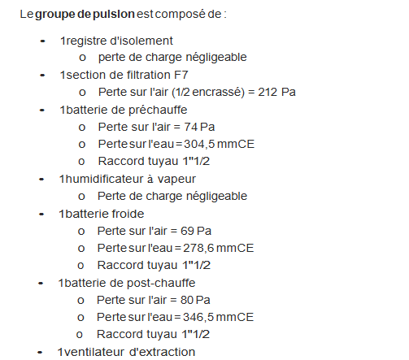
GP
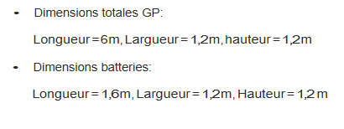
Organe de la gaine
Elément |  | ΔPdC [Pa]
Filtre |  | 212
Batterie post chauffe |  | 74
Batterie froide |  | 69
Batterie post chauffe |  | 80
Total |  | 435

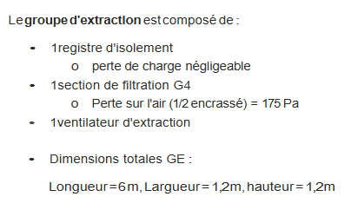
GE

Organe de la gaine
Elément | ΔPdC [Pa]
Filtre | 175
Total | 175

RAJOUTER 75 Pa POUR LA PRISSE D'AIR DE L'EXTERIEUR VERS LA CTA

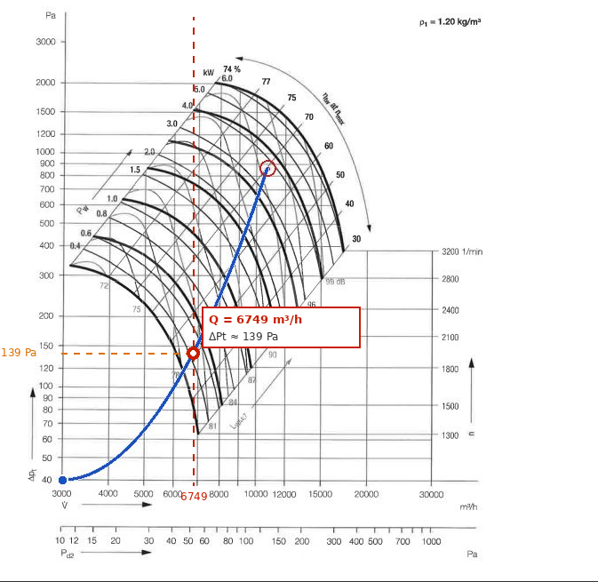
augmenter les pertes de charges avec un coefficient entre 10 et 20% au cas ou ya eu des oublies

 | Débit été [m3/h] | Débit hiver [m3/h] | ΔPdC total [Pa] | ΔPdC total majore [Pa] | Modèle | Rendement [%] | Puissances [kW]

GP | 10944 | 6749 | 745 | 857 | VZR 71-0355 | 69 | 3.5
GE | 10944 | 6749.00 | 405 | 466 | VZR 71-0355 | 55 | 2.4
GE | 250 | 250.00 | 250 | 288
 |  |  | branche + batterie +filtre

